エビデンス_IT
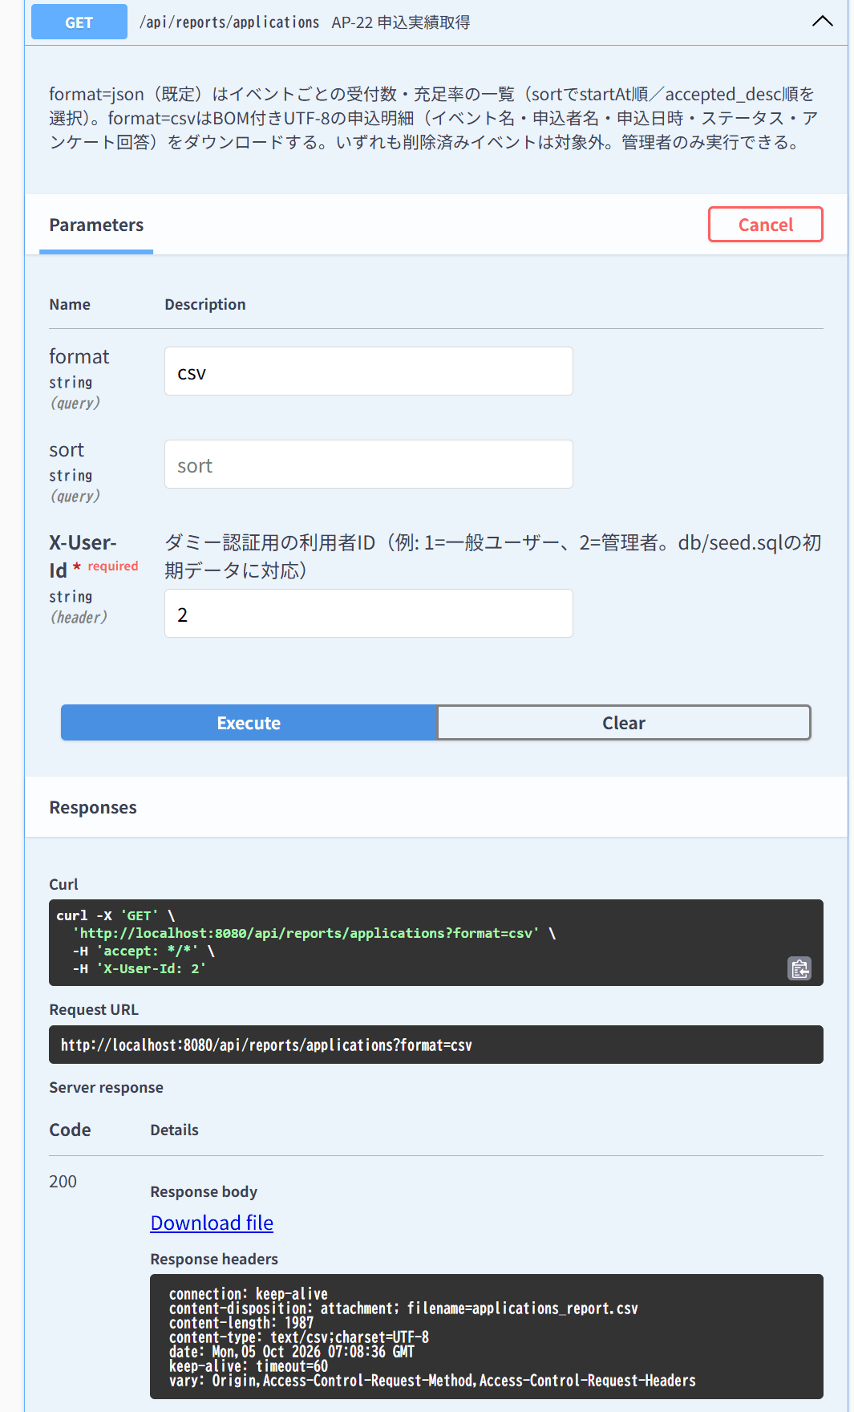
IT-CMN-01 | 操作：X-User-IdヘッダなしでGET /api/events
結果表へ戻る | 期待結果：401「認証が必要です」（E-A-001）
 | ヘッダなしで GET /api/events → 401
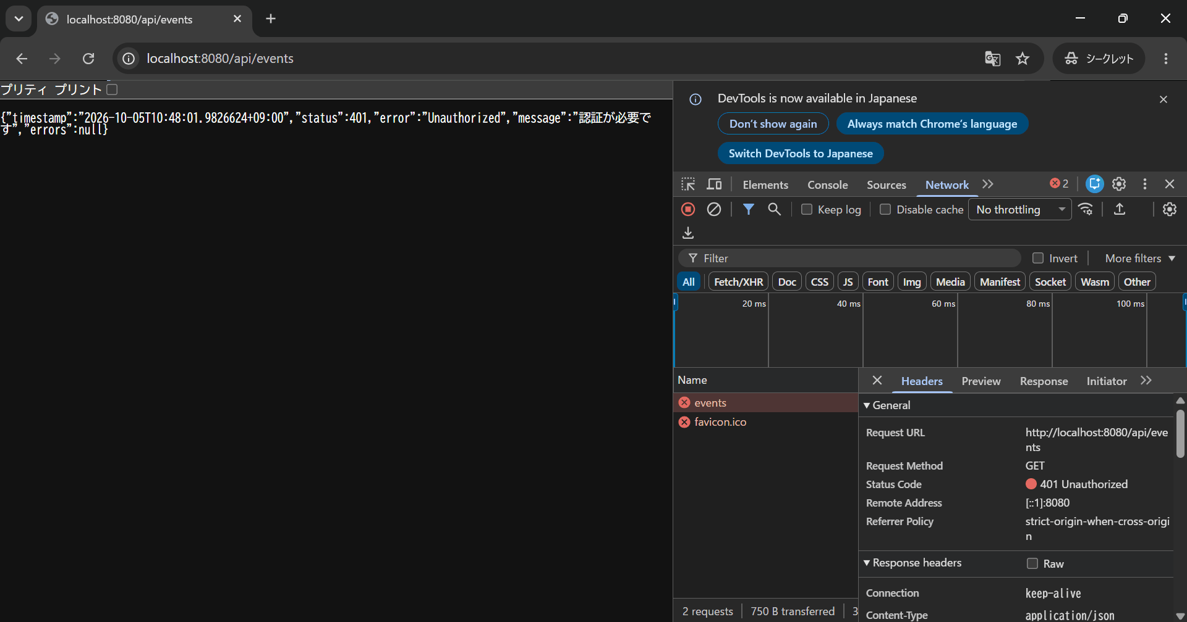

IT-CMN-02 | 操作：X-User-Id: abcでGET /api/events
結果表へ戻る | 期待結果：401（E-A-001）
 | X-User-Id: abc で GET /api/events → 401
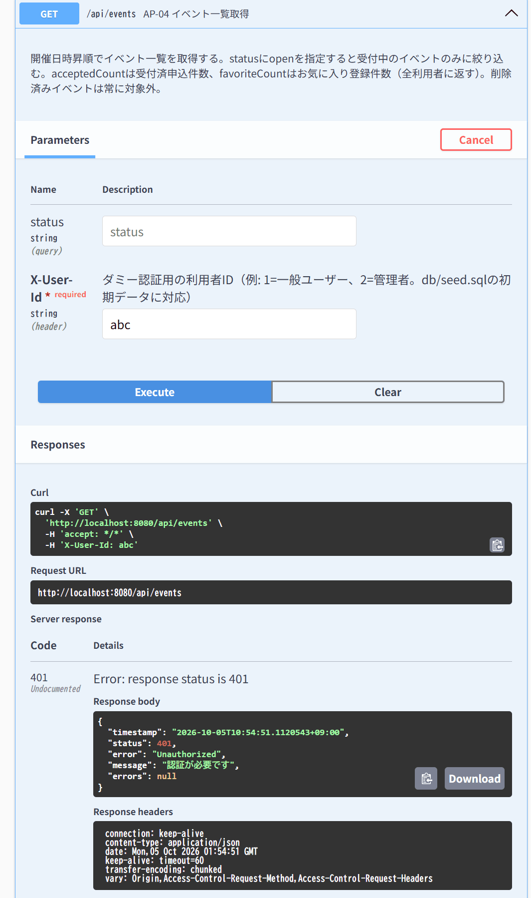

IT-CMN-03 | 操作：存在しない利用者ID（例：9999）でGET /api/events
結果表へ戻る | 期待結果：401（E-A-001）
 | X-User-Id: 9999 で GET /api/events → 401


IT-CMN-04 | 操作：ヘッダなしでPOST /api/login・POST /api/users・GET /api/ping
結果表へ戻る | 期待結果：いずれも401にならない
 | POST /api/login → 200 | POST /api/users → 201 | GET /api/ping → 200
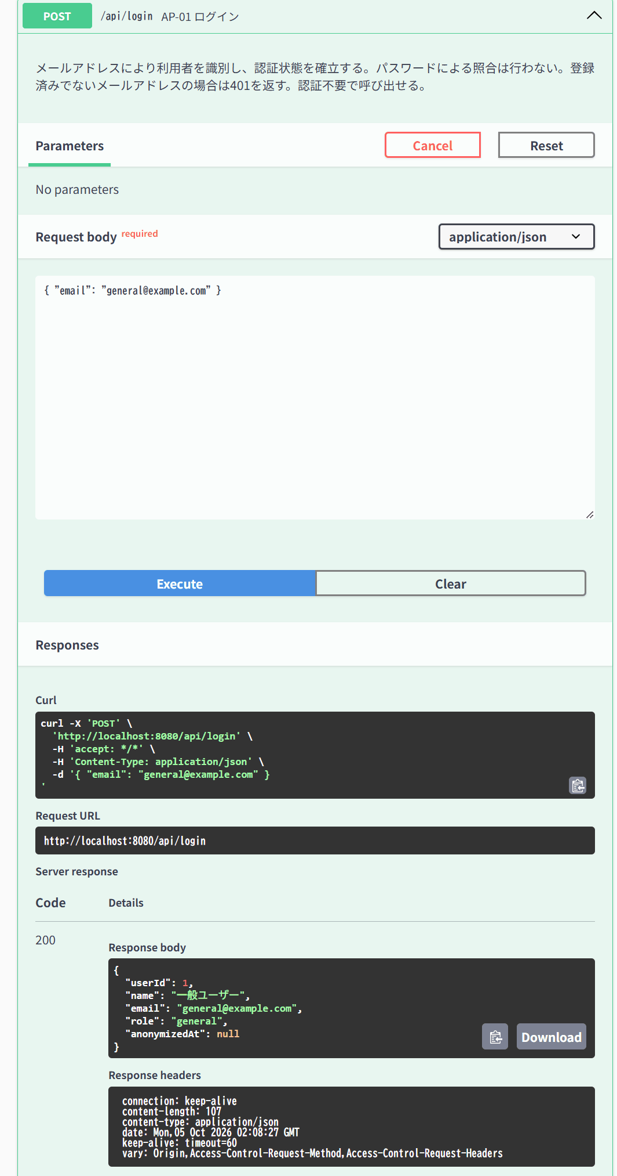
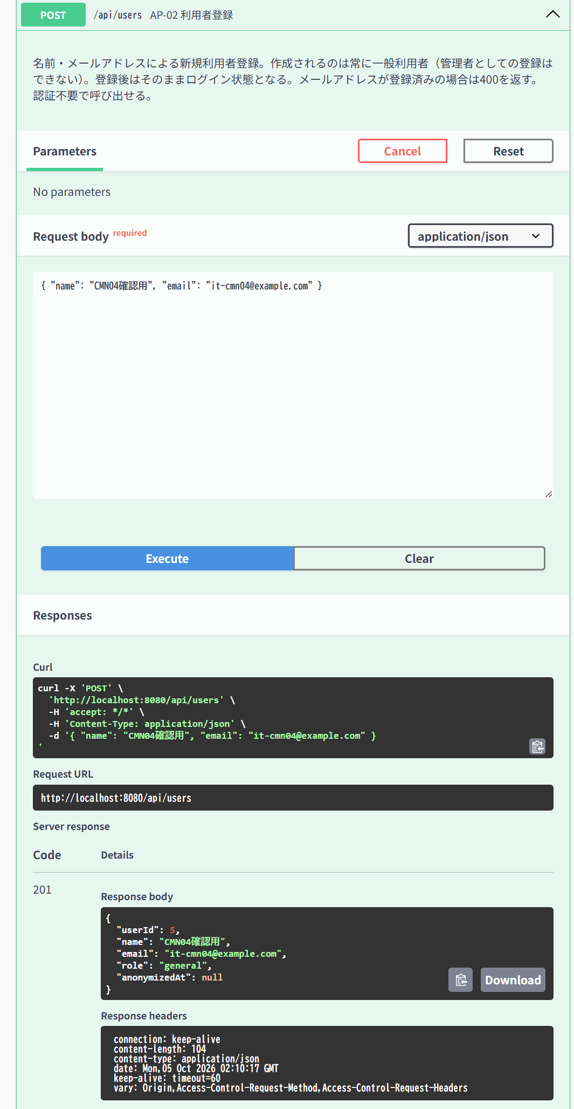
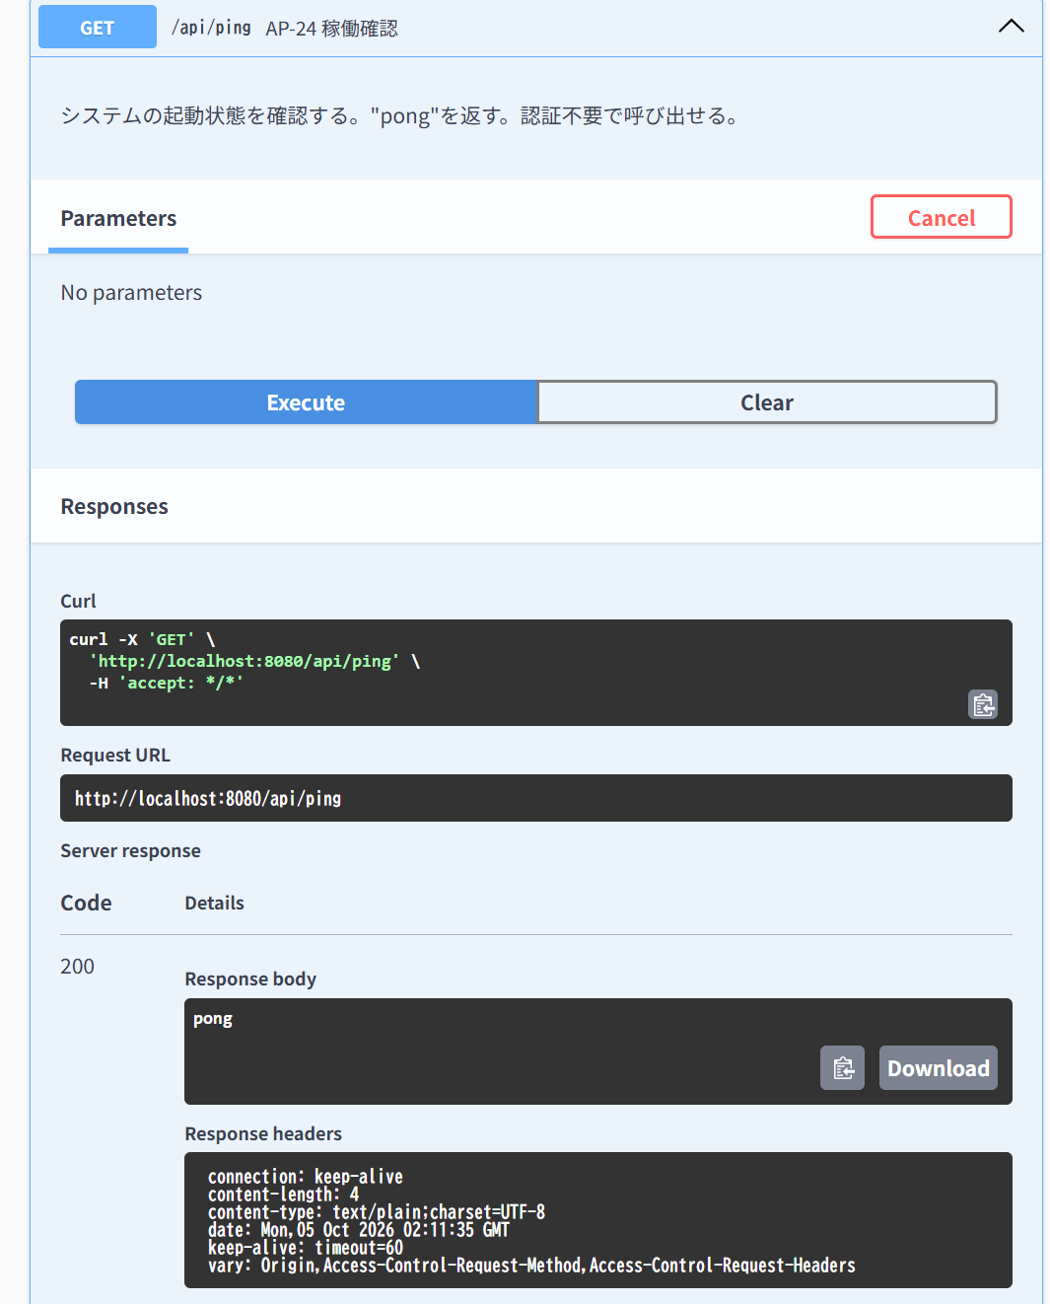

IT-CMN-05 | 操作：一般利用者で管理者専用API（AP-03・06・07・08・09・10・11・15・22・25・26・27・28・29・30・31・32・33）をそれぞれ呼ぶ
結果表へ戻る | 期待結果：すべて403「権限がありません」（E-A-002）
 | AP-03 GET /api/users → 403 | AP-06 GET /api/events/deleted → 403 | AP-08 PUT /api/events/{id} → 403 | AP-09 DELETE /api/events/{id} → 403 | AP-10 POST /api/events/{id}/restore → 403 | AP-11 GET /api/events/{id}/attendees → 403 | AP-15 PUT /api/applications/{id}/check-in → 403 | AP-22 GET /api/reports/applications → 403 | AP-27 GET /api/users/{id}/applications → 403 | AP-28 GET /api/users/{id}/favorites → 403 | AP-30 GET /api/comments/count → 403 | AP-31 GET /api/users/{id}/comments → 403 | AP-32 GET /api/comments → 403
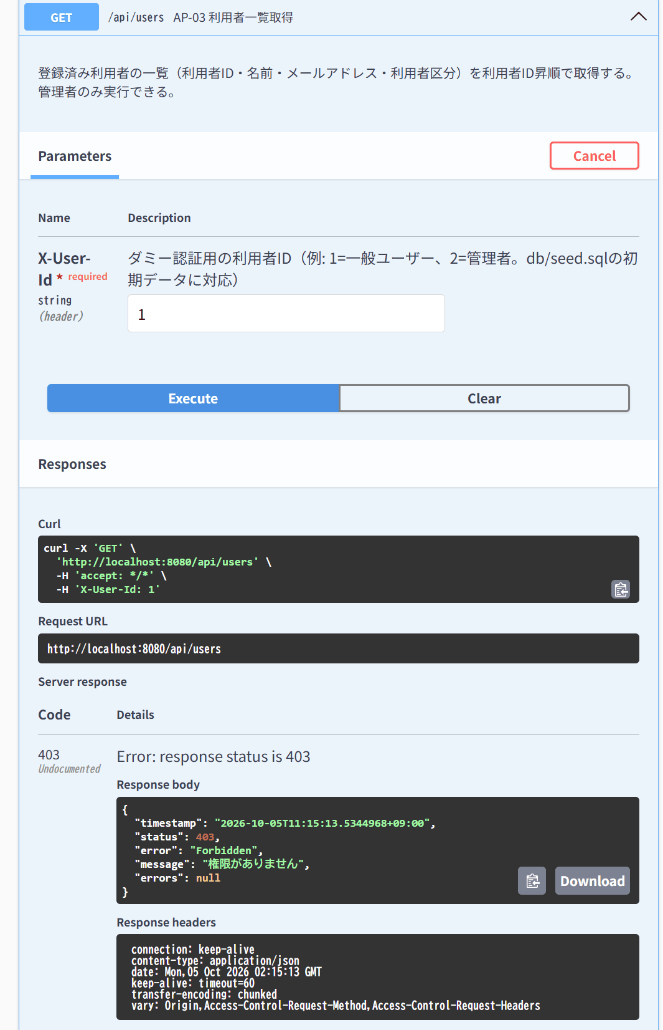
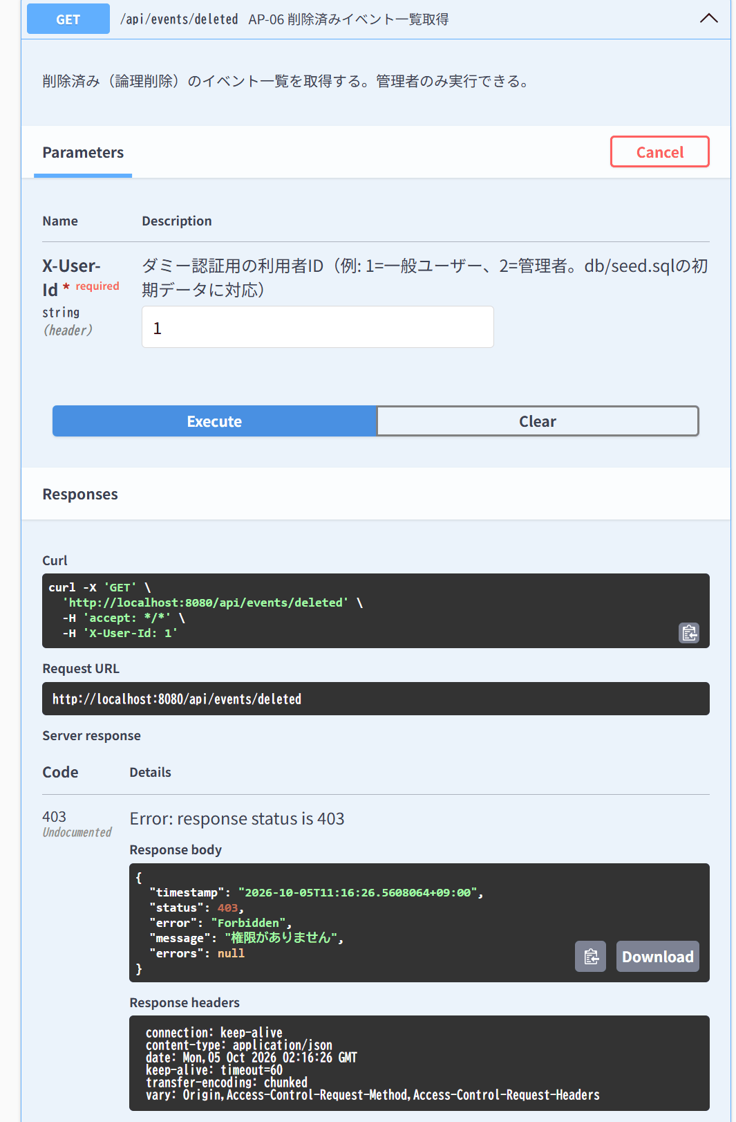
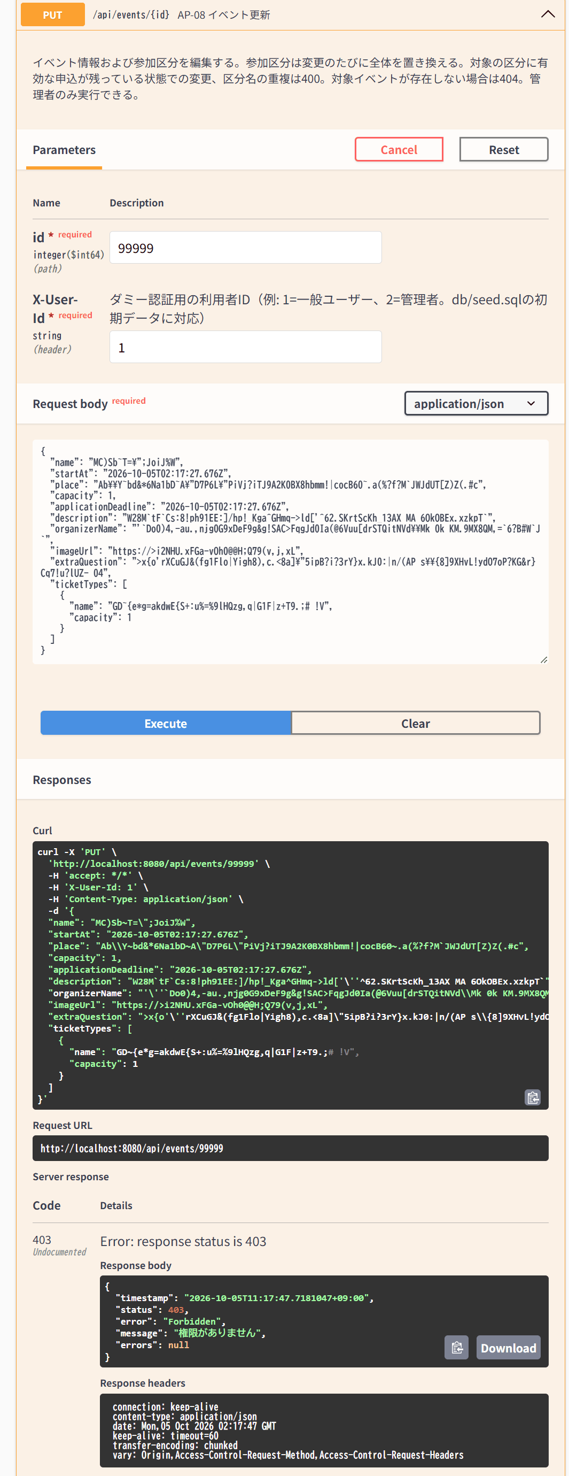
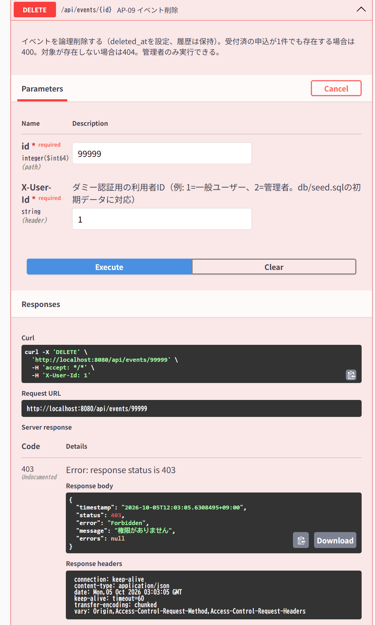
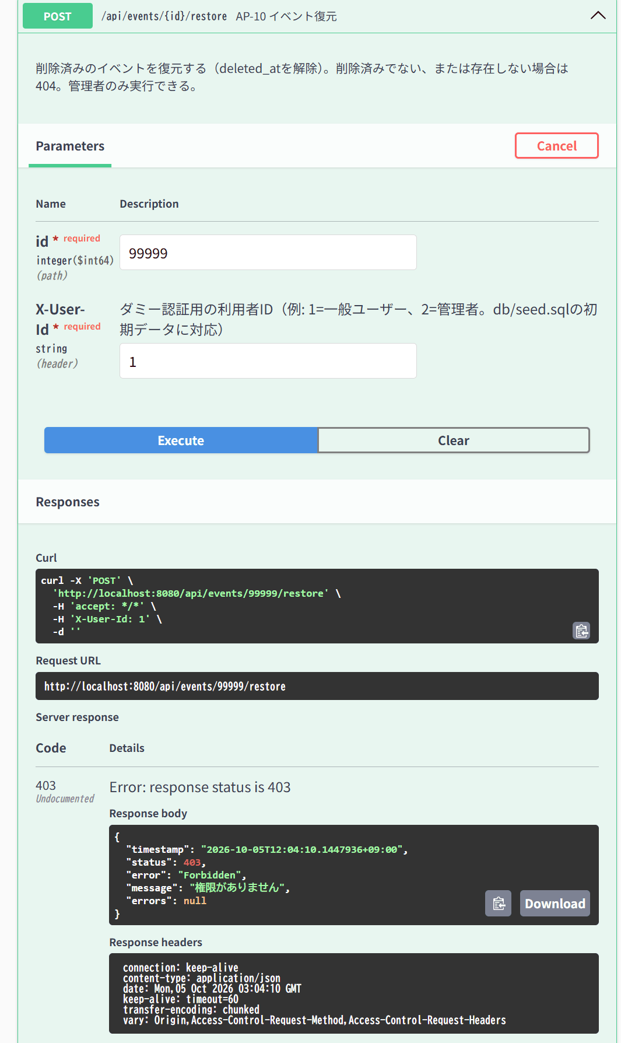
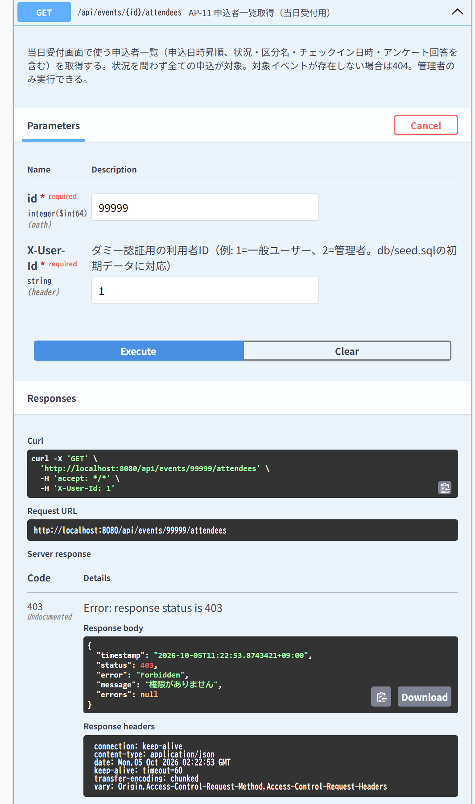
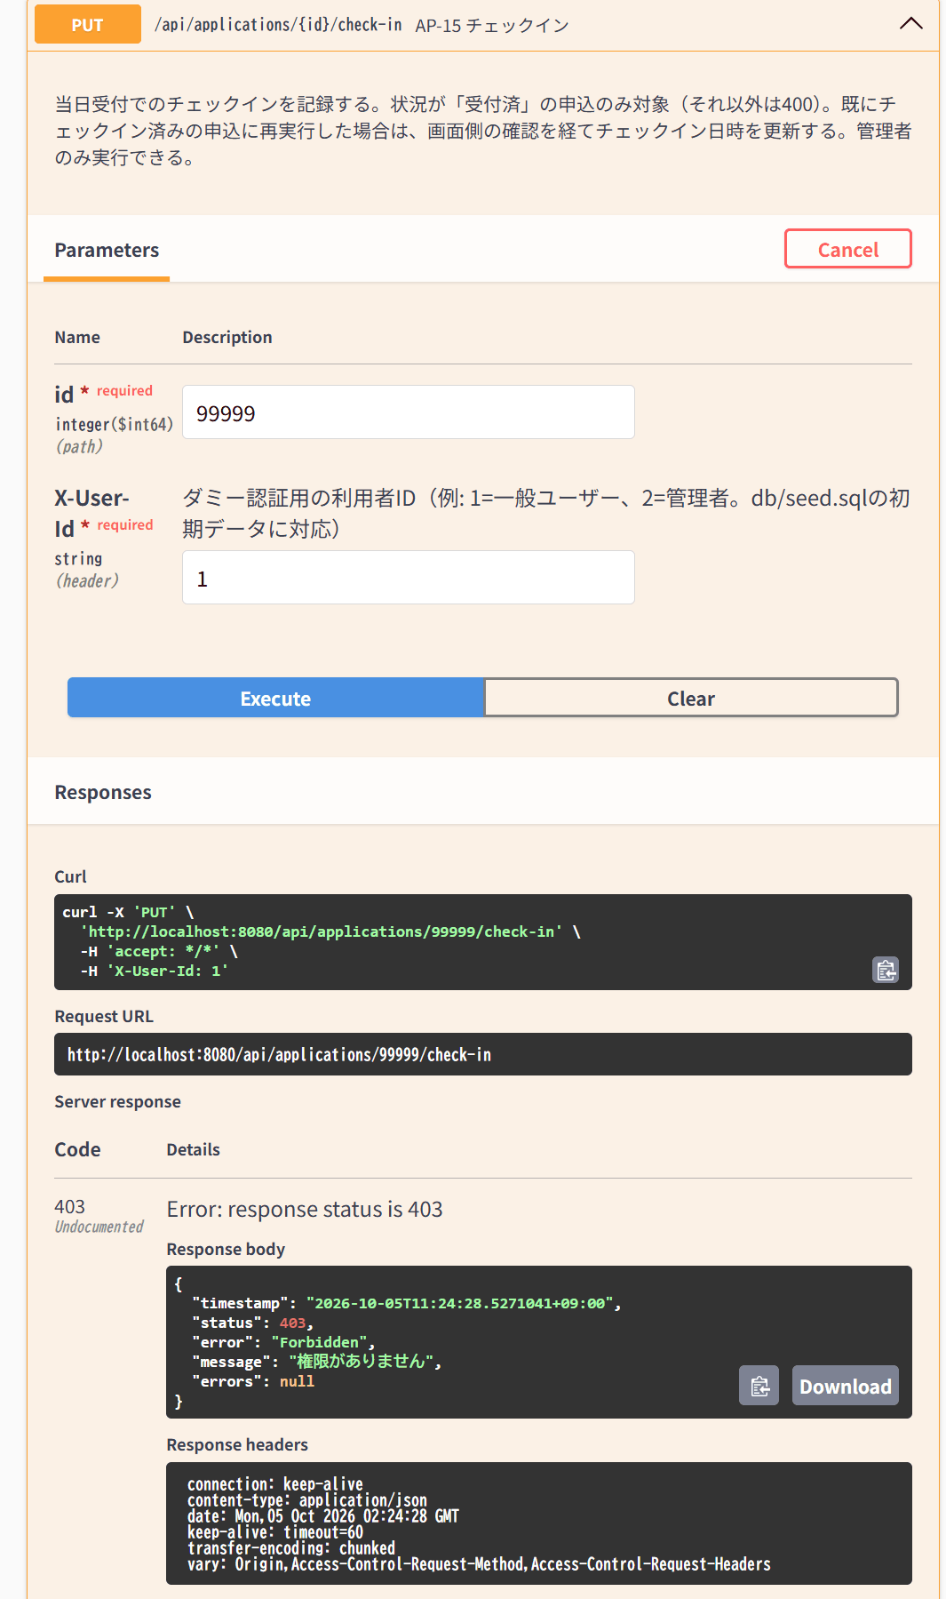
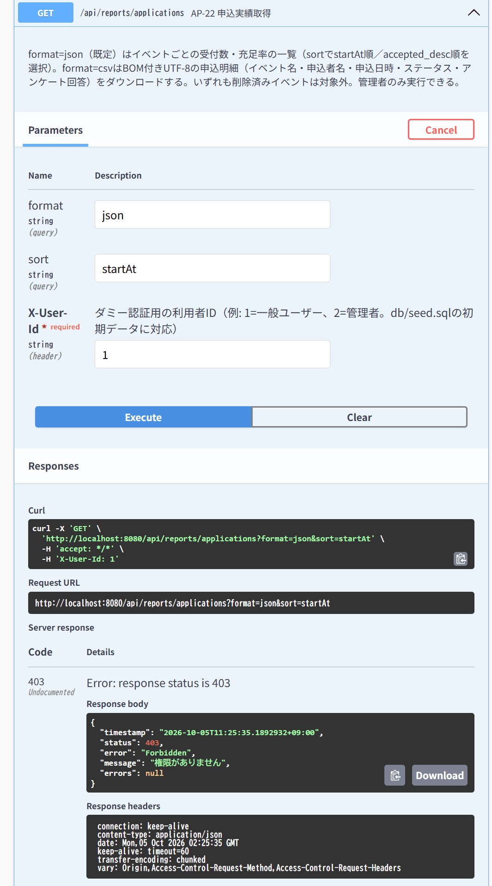
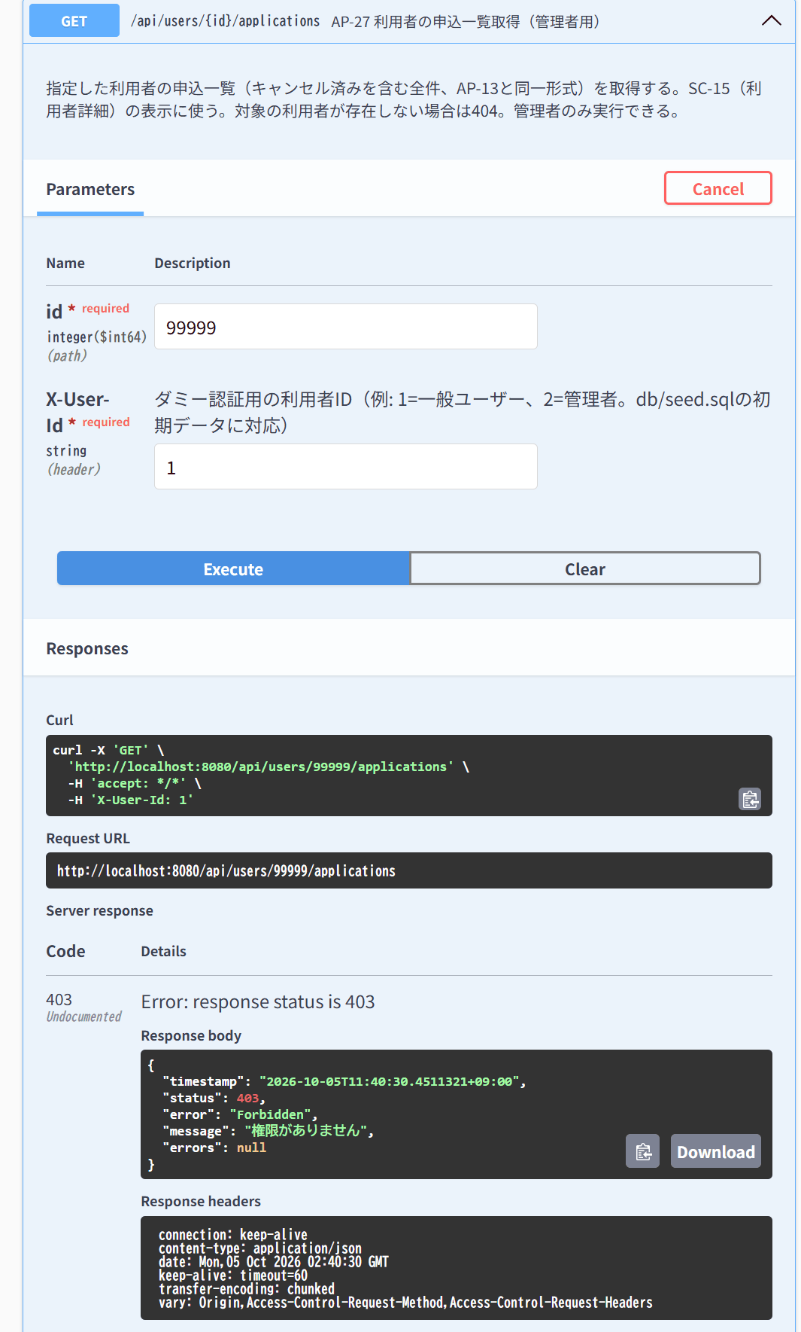

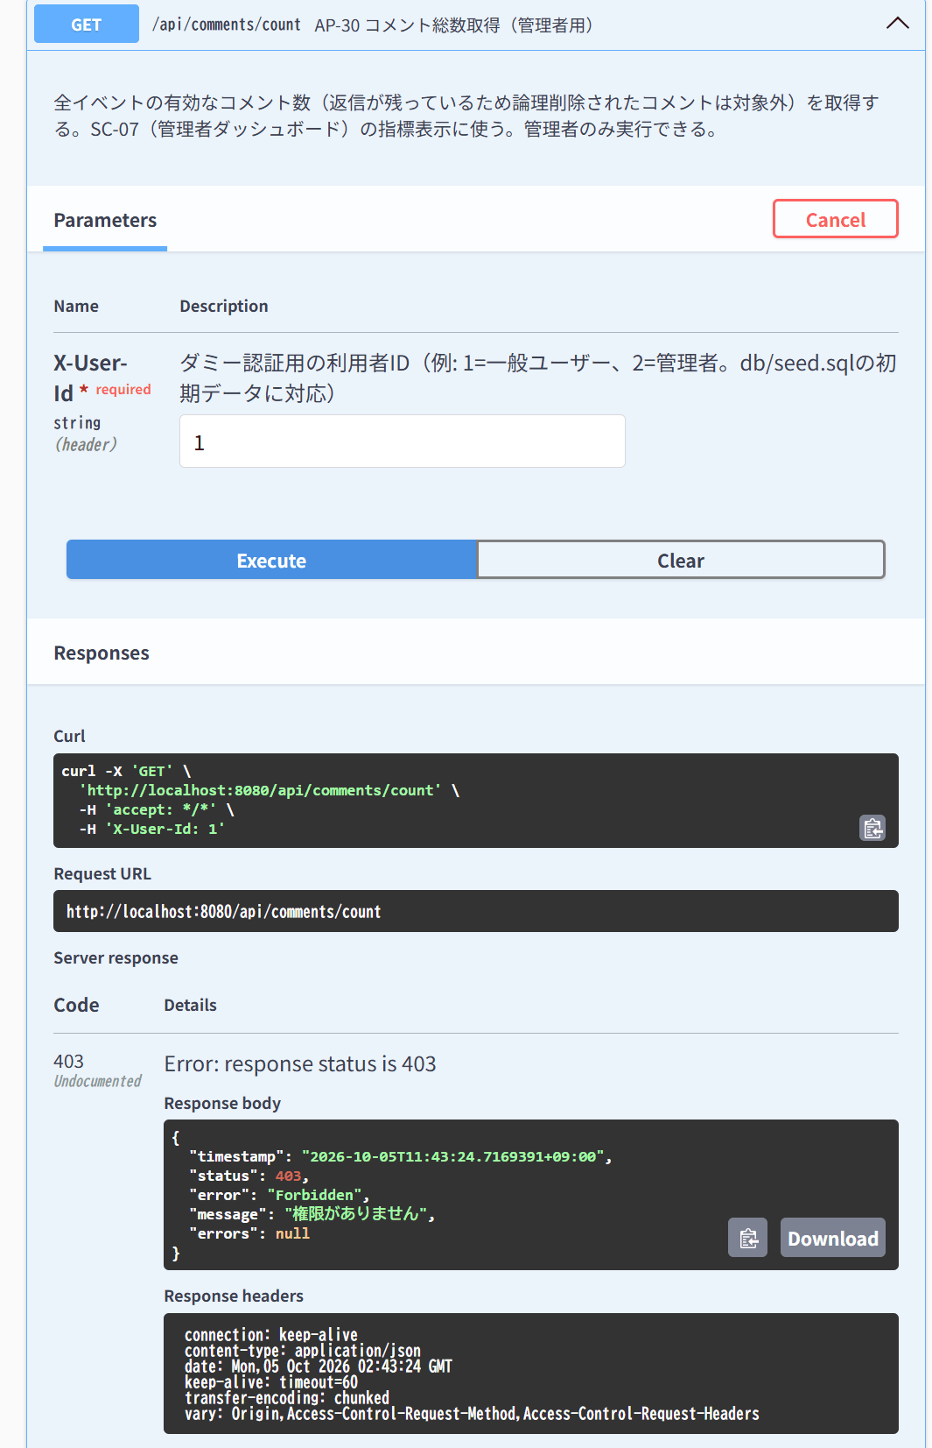
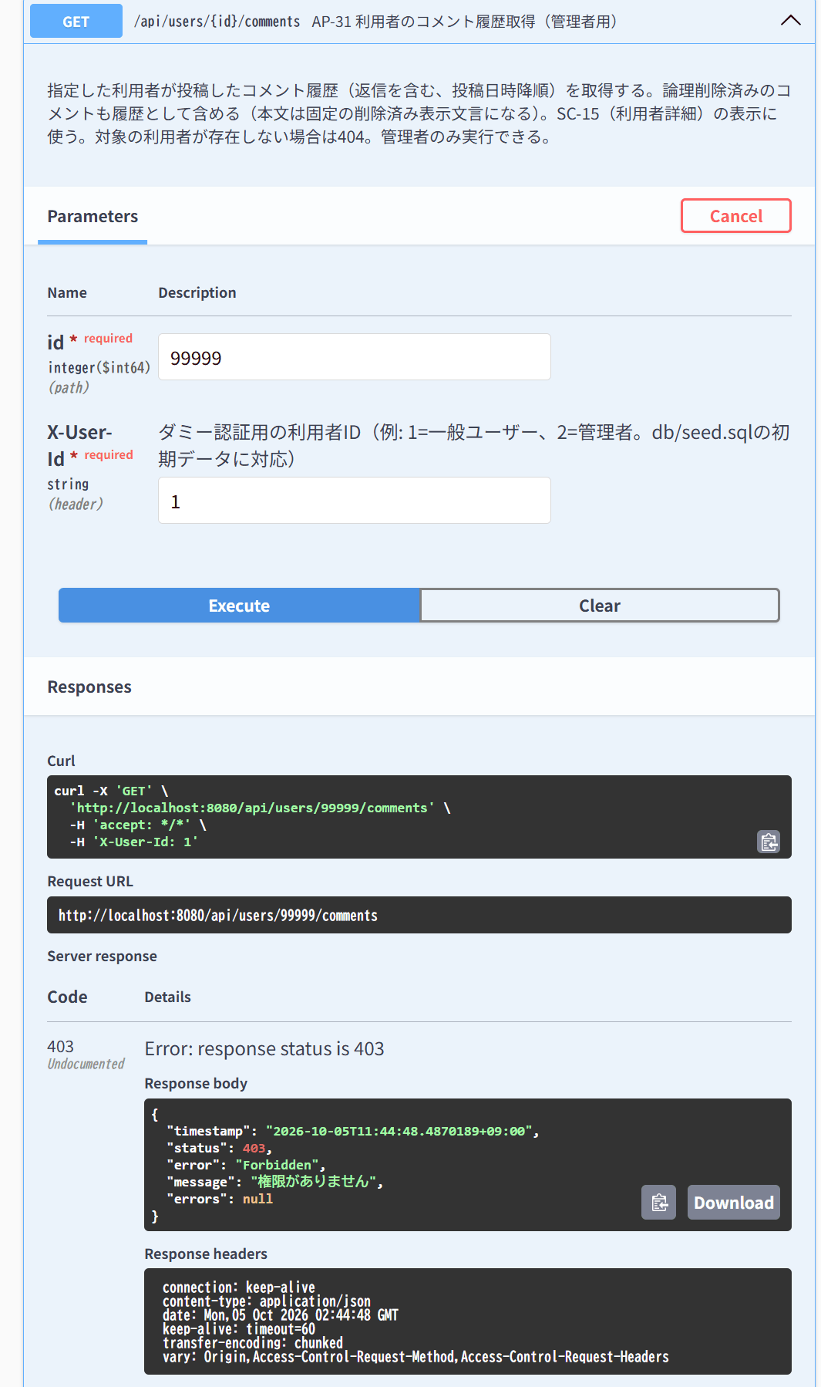
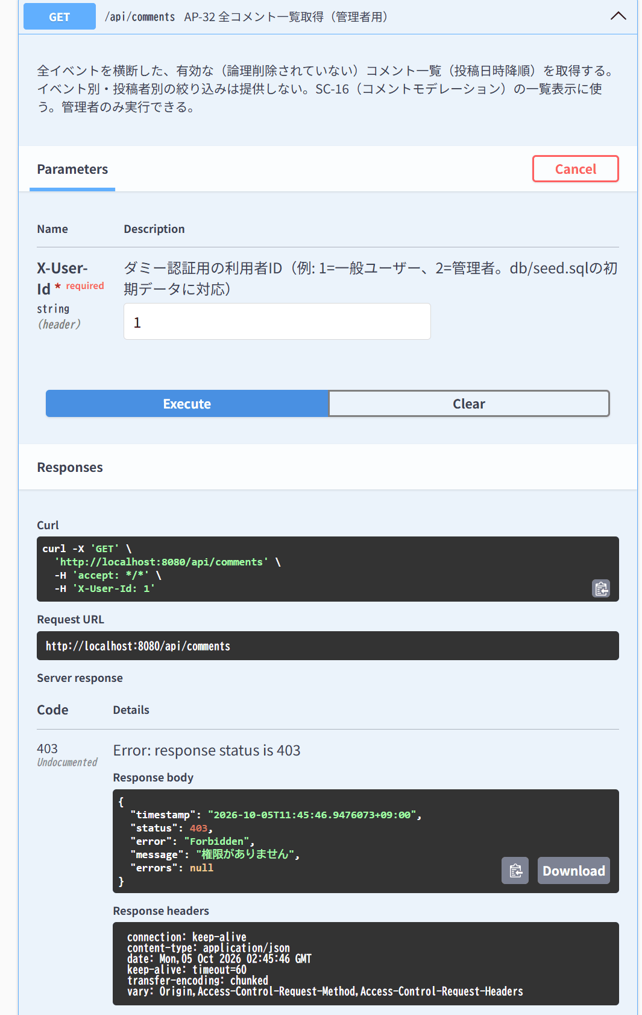

IT-CMN-06 | 操作：一般利用者が不正な内容（name空）でPOST /api/events
結果表へ戻る | 期待結果：400ではなく403（認可が入力チェックより先）
 | X-User-Id: 1、name空で POST /api/events → 403
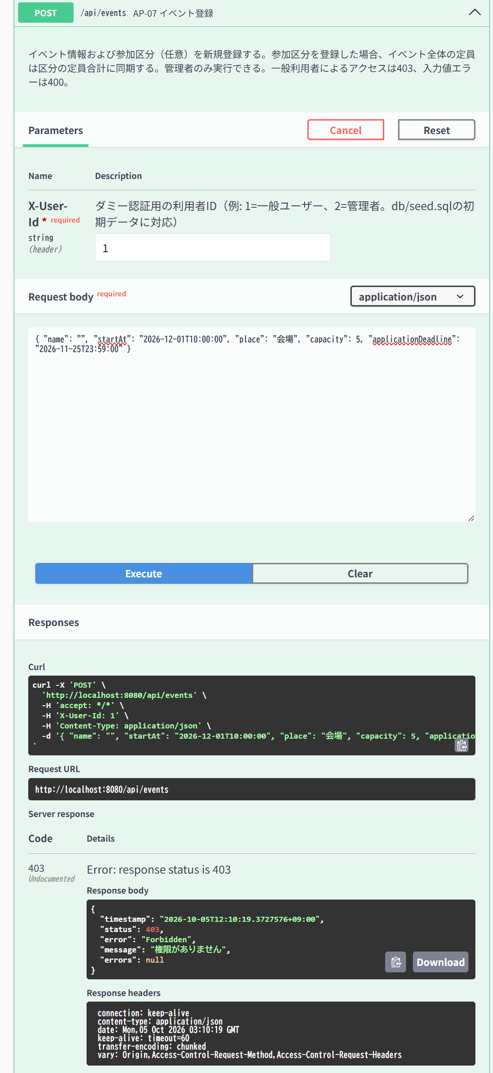

IT-CMN-07 | 操作：不正なJSON（{のみ）でPOST /api/favorites
結果表へ戻る | 期待結果：400（E-V-022）
 | X-User-Id: 1、本文「{」のみで POST /api/favorites → 400
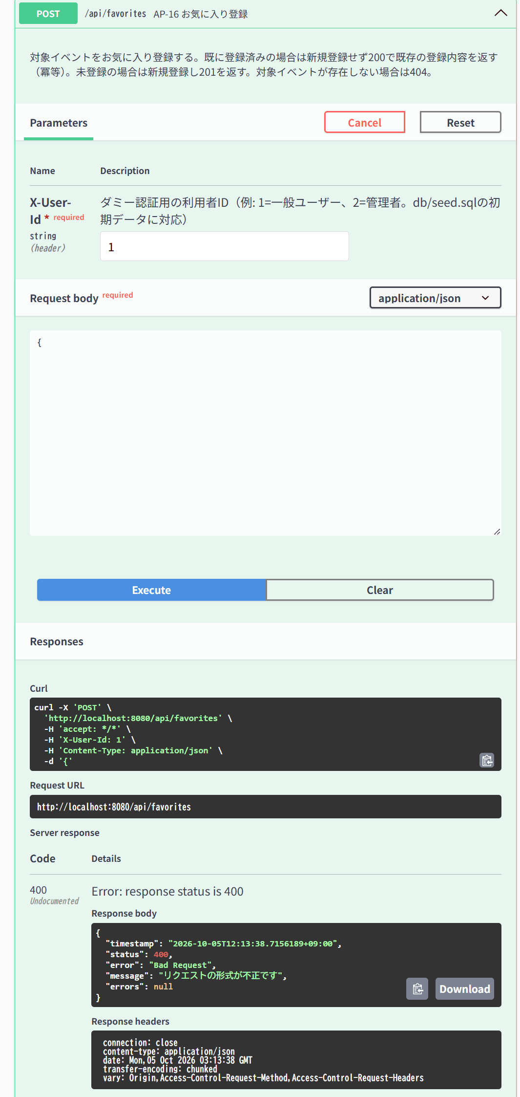

IT-CMN-08 | 操作：GET /api/events/abc
結果表へ戻る | 期待結果：400（E-V-023）
 | X-User-Id: 1 で GET /api/events/abc → 400（curlで実行）

IT-CMN-09 | 操作：POST /api/usersのボディに"role":"admin"を含める
結果表へ戻る | 期待結果：201、role=general（余剰項目は無視）
 | ボディに role: admin を含めて POST /api/users → 201、role=general
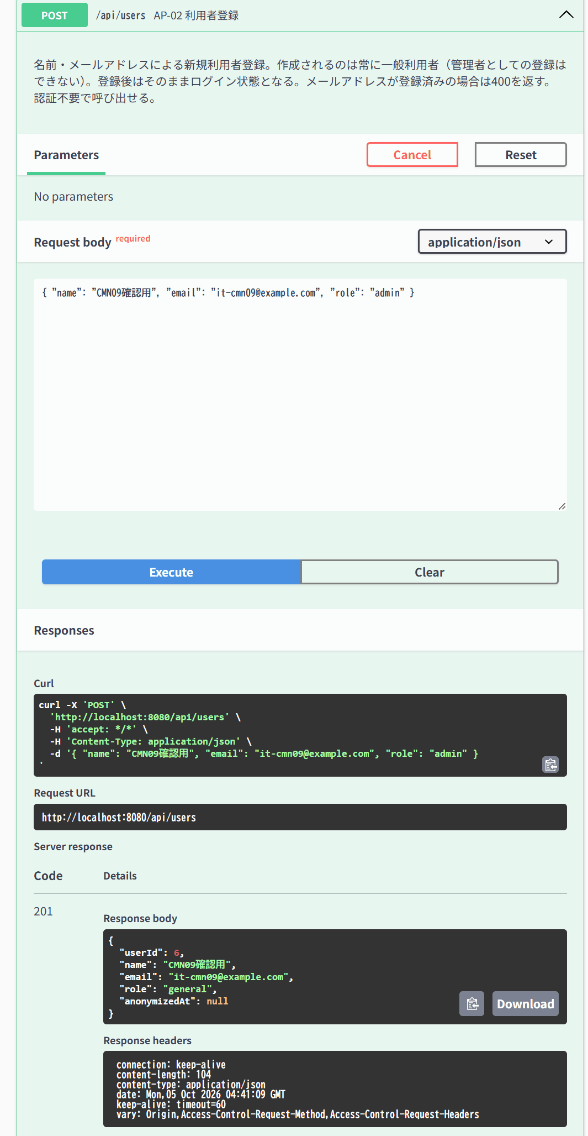

IT-CMN-10 | 操作：ヘッダなしでGET /swagger-ui.html・GET /v3/api-docs
結果表へ戻る | 期待結果：200（認証対象外）
 | ヘッダなしで /swagger-ui.html → Swagger UIが表示される | ヘッダなしで /v3/api-docs → API定義(JSON)が表示される
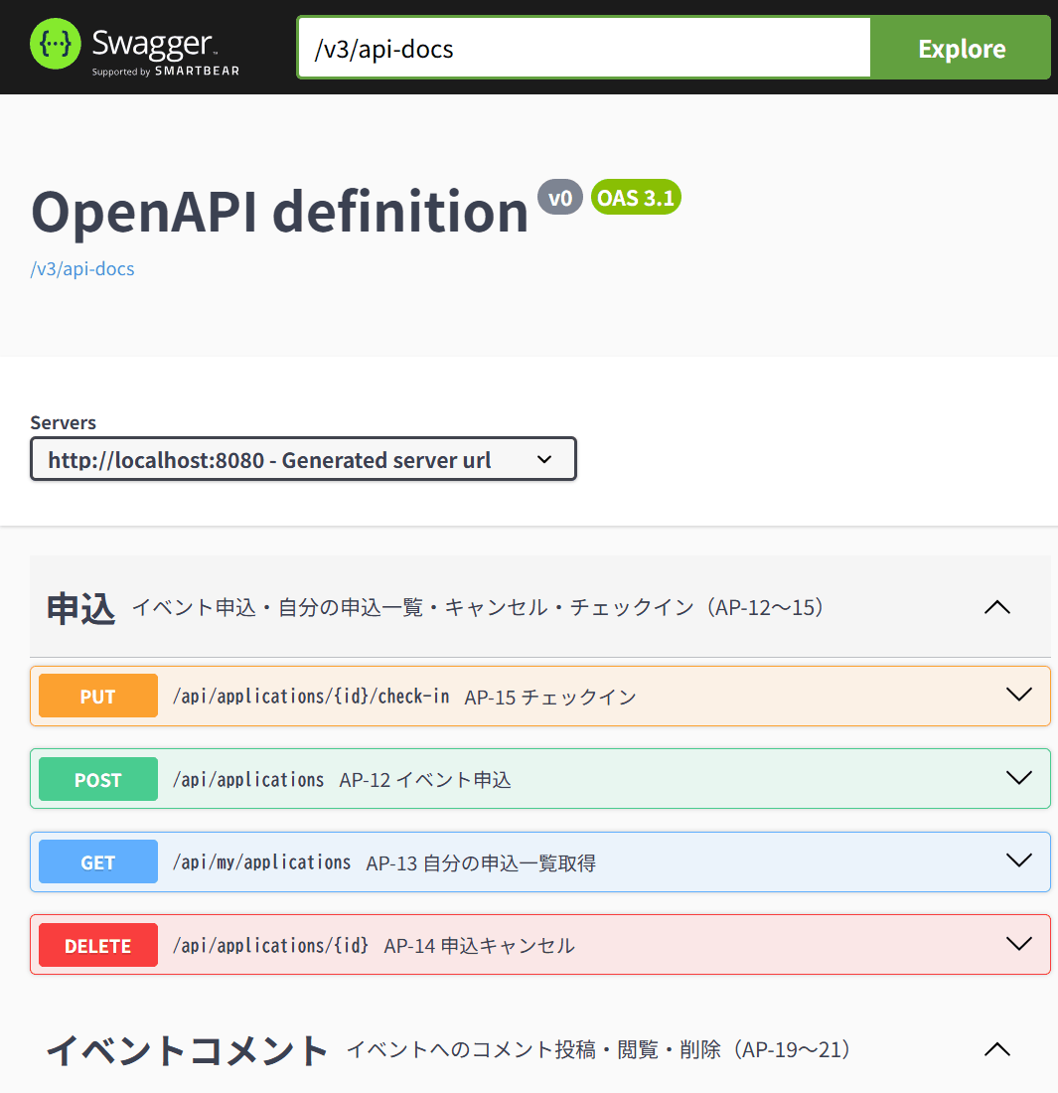
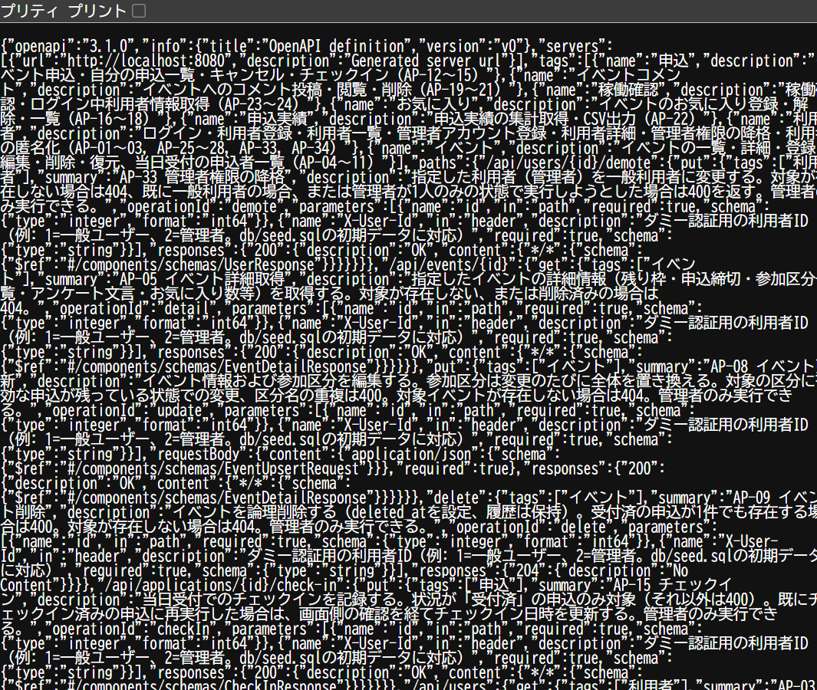

IT-AP01-01 | 操作：{"email":"general@example.com"}
結果表へ戻る | 期待結果：200、{userId:1, role:"general"}
 | general@example.com でログイン → 200、userId=1
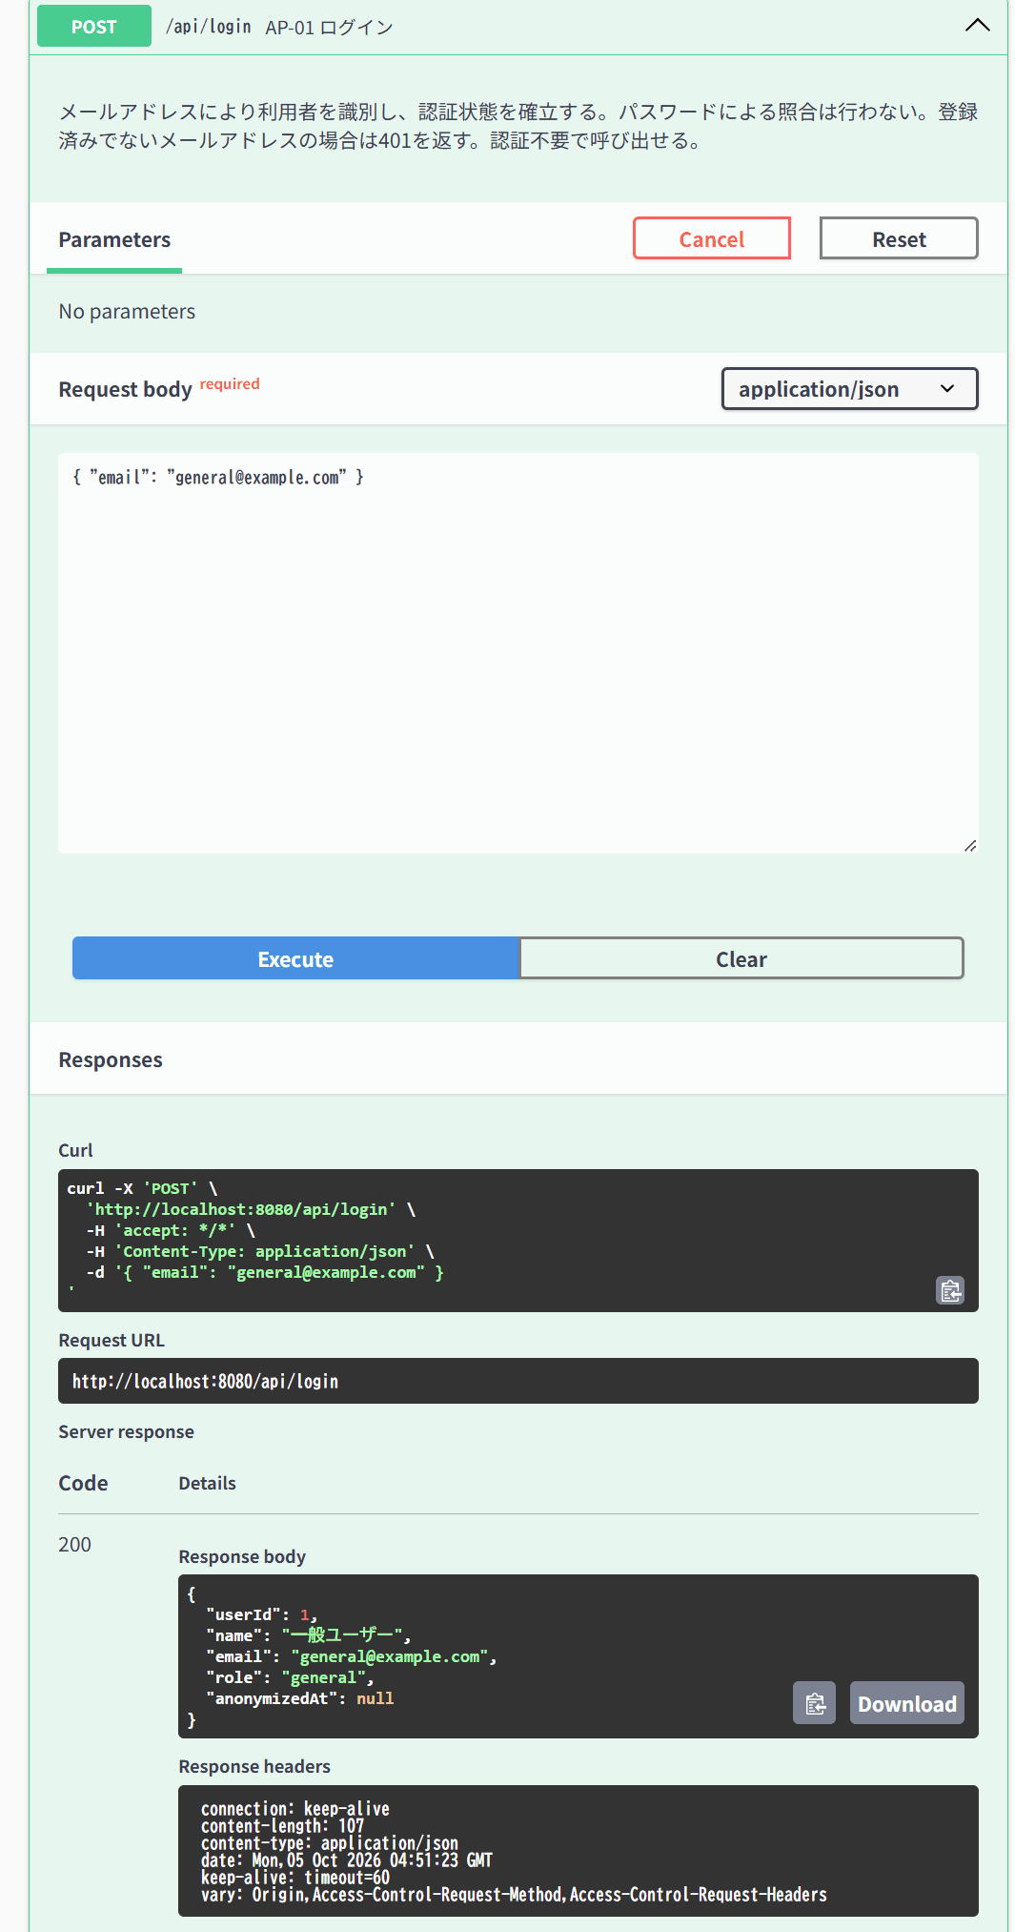

IT-AP01-02 | 操作：{"email":" ADMIN@example.com "}
結果表へ戻る | 期待結果：200、userId=2（正規化）
 | 「 ADMIN@example.com 」（前後に空白・大文字）でログイン → 400（期待は200）
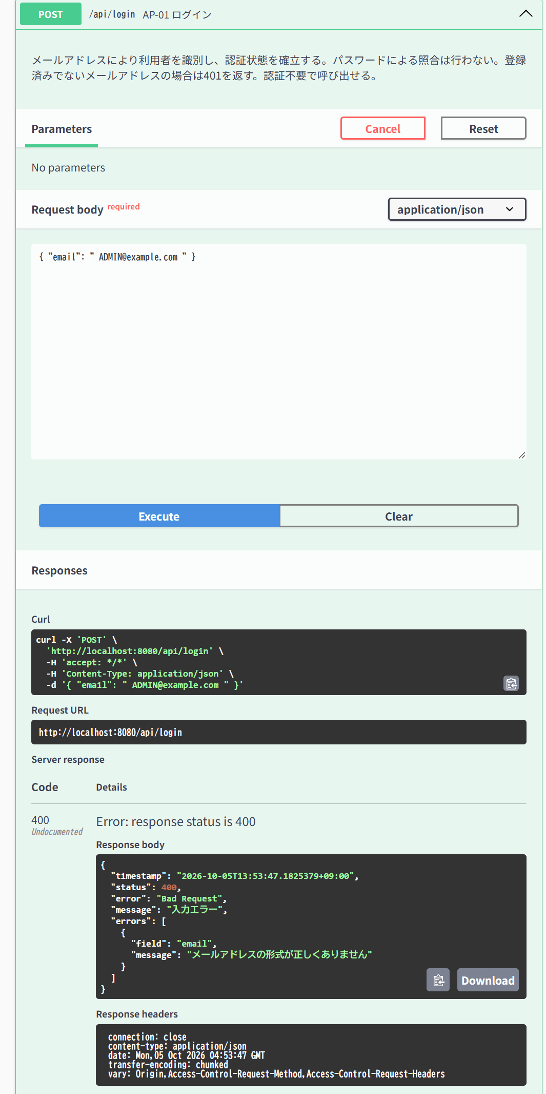

IT-AP01-03 | 操作：未登録のメールアドレス
結果表へ戻る | 期待結果：401、E-A-006の文言（存在有無を断定しない）
 | 未登録の nobody@example.com でログイン → 401
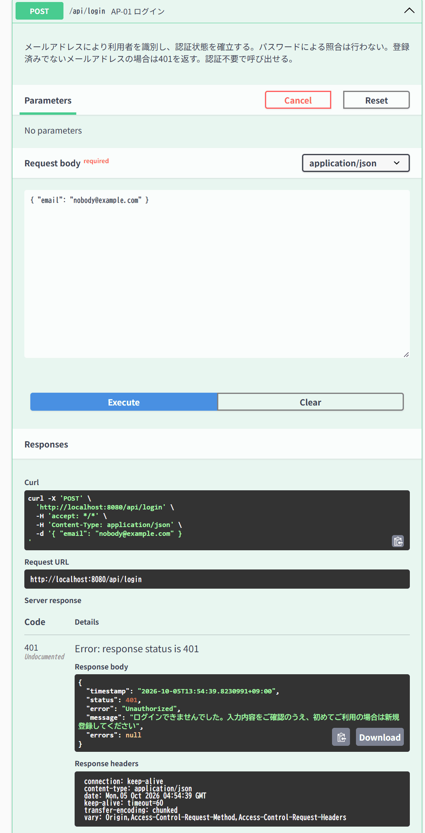

IT-AP01-04 | 操作：email空／abc（形式不正）
結果表へ戻る | 期待結果：400、errors[].fieldにemail
 | email 空 → 400 | email「abc」→ 400
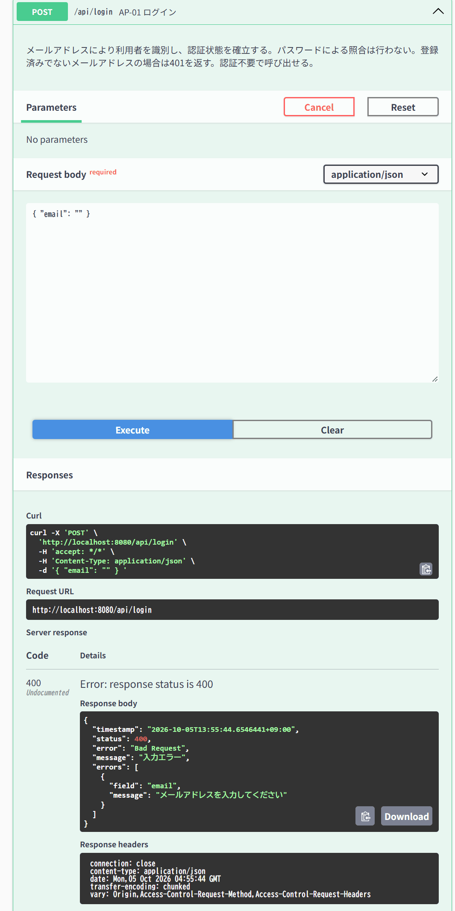


IT-AP02-01 | 操作：未登録の名前・メールアドレス
結果表へ戻る | 期待結果：201、role=general
 | 未登録の名前・メールアドレスで POST /api/users → 201
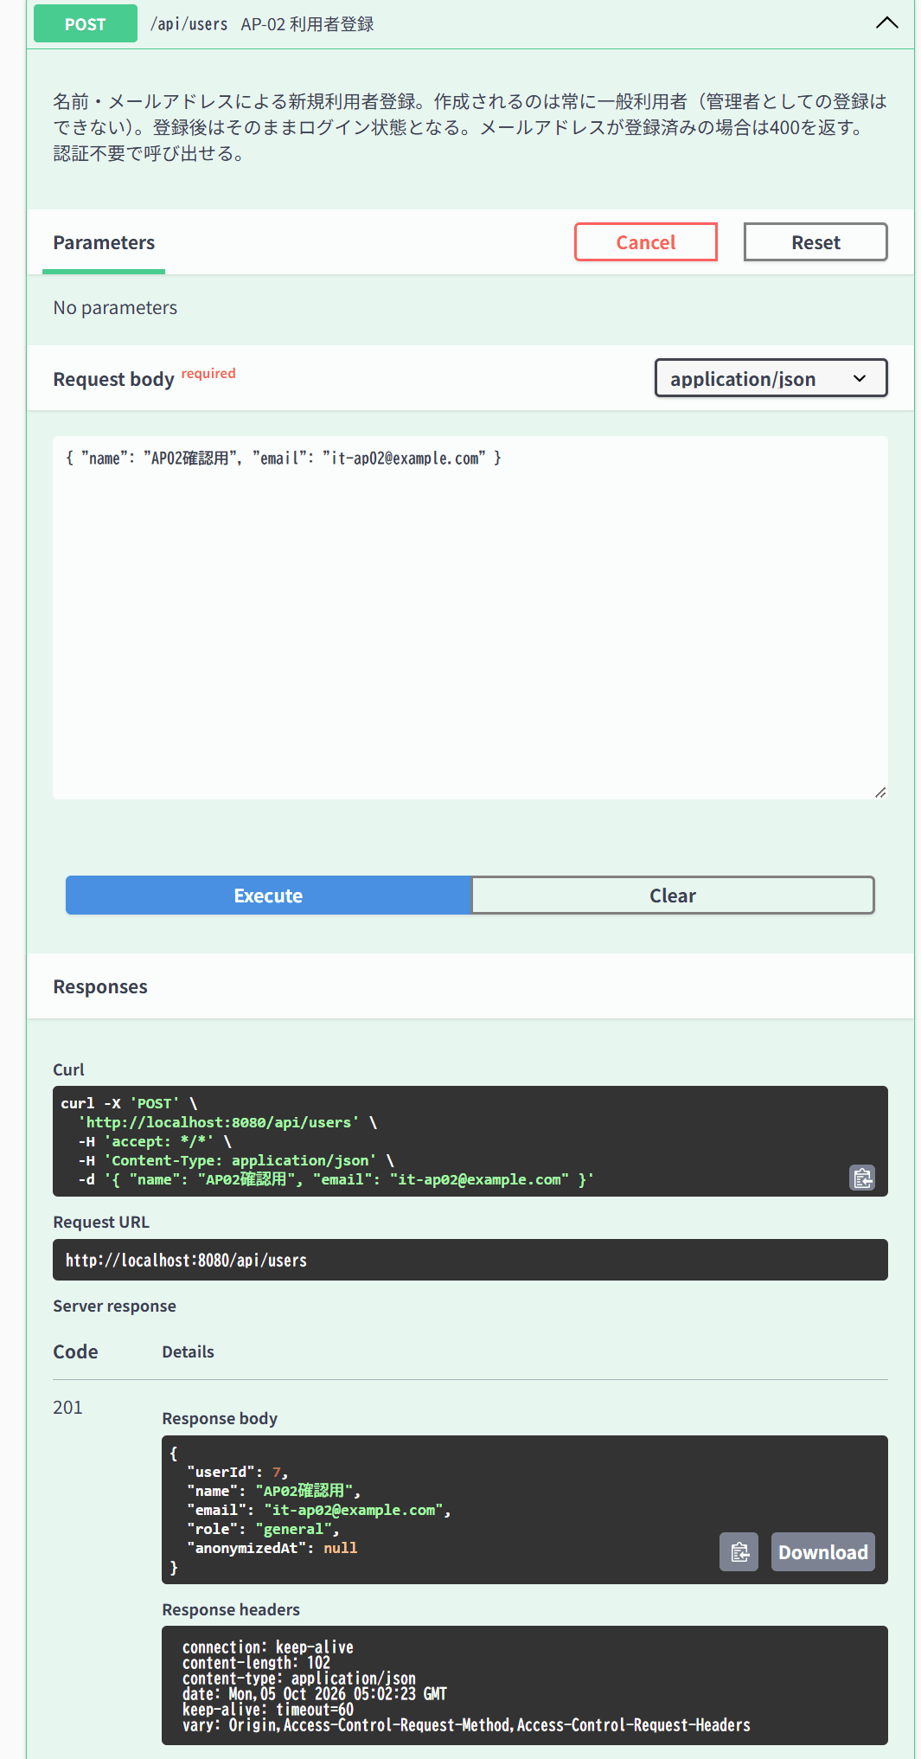

IT-AP02-02 | 操作：登録済みのメールアドレス
結果表へ戻る | 期待結果：400「この内容では登録できませんでした。ログインをお試しください」
 | 登録済みの general@example.com で POST /api/users → 400
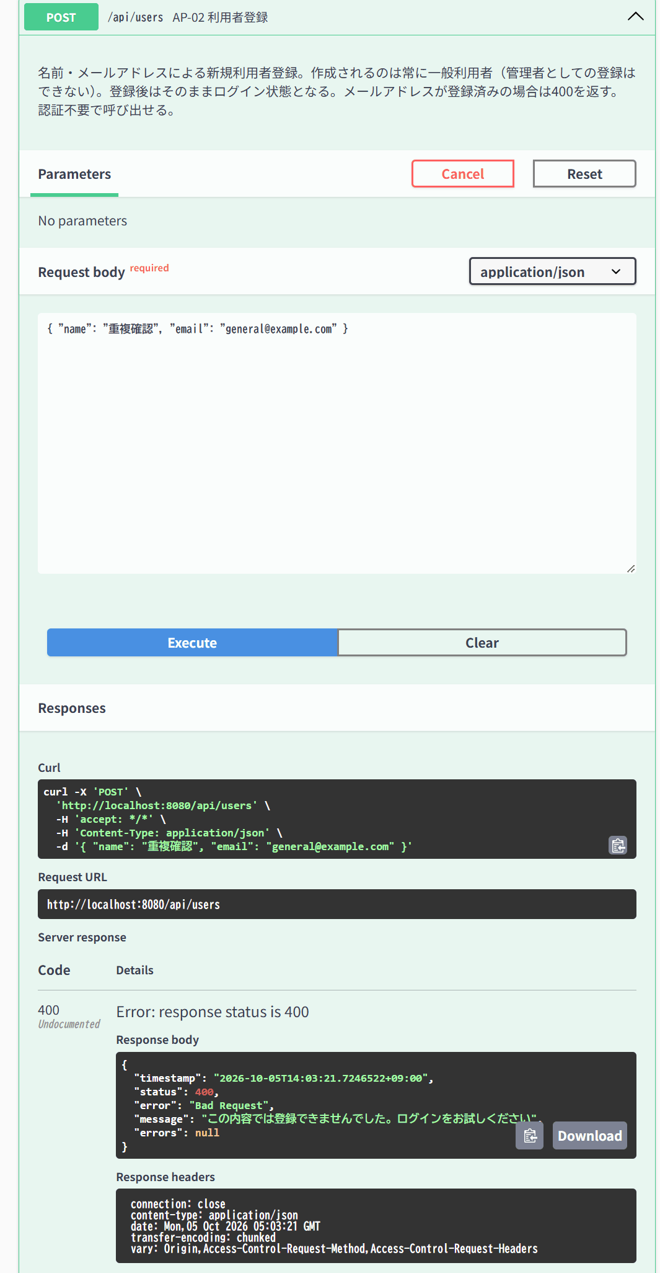

IT-AP02-03 | 操作：name 100文字／101文字
結果表へ戻る | 期待結果：100文字は201、101文字は400
 | name 100文字で POST /api/users → 201 | name 101文字で POST /api/users → 400
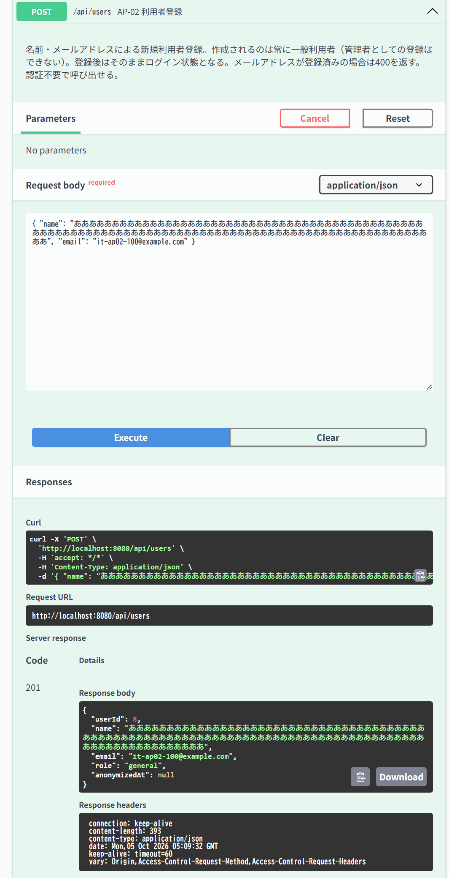
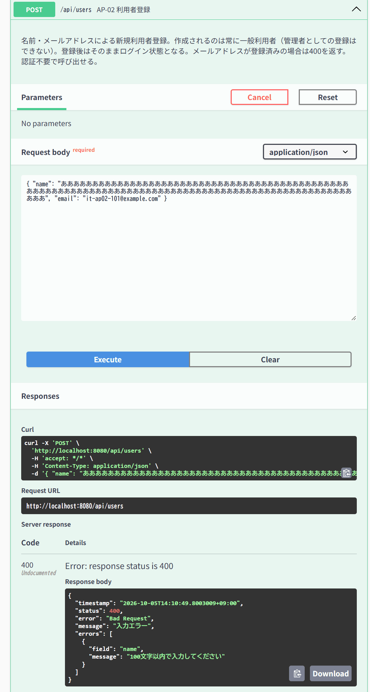

IT-AP02-04 | 操作：nameにゼロ幅文字（U+200B）のみ
結果表へ戻る | 期待結果：400（制御文字不可）
 | name がゼロ幅文字（​）のみで POST /api/users → 400
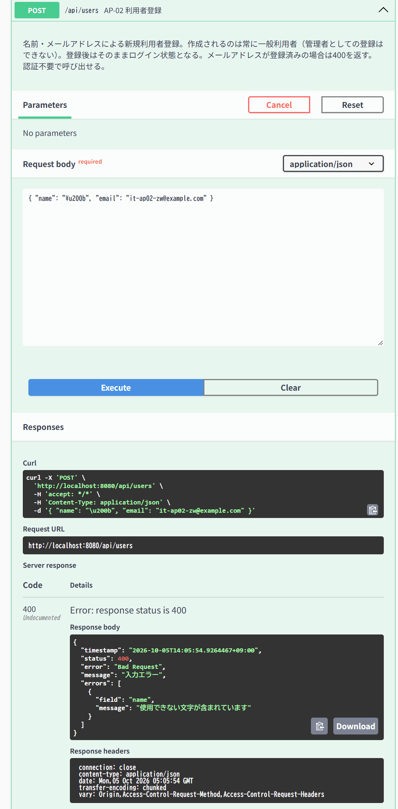

IT-AP03-01 | 操作：管理者で呼ぶ
結果表へ戻る | 期待結果：200、userId昇順の配列
 | X-User-Id: 2 で GET /api/users → 200、userId昇順
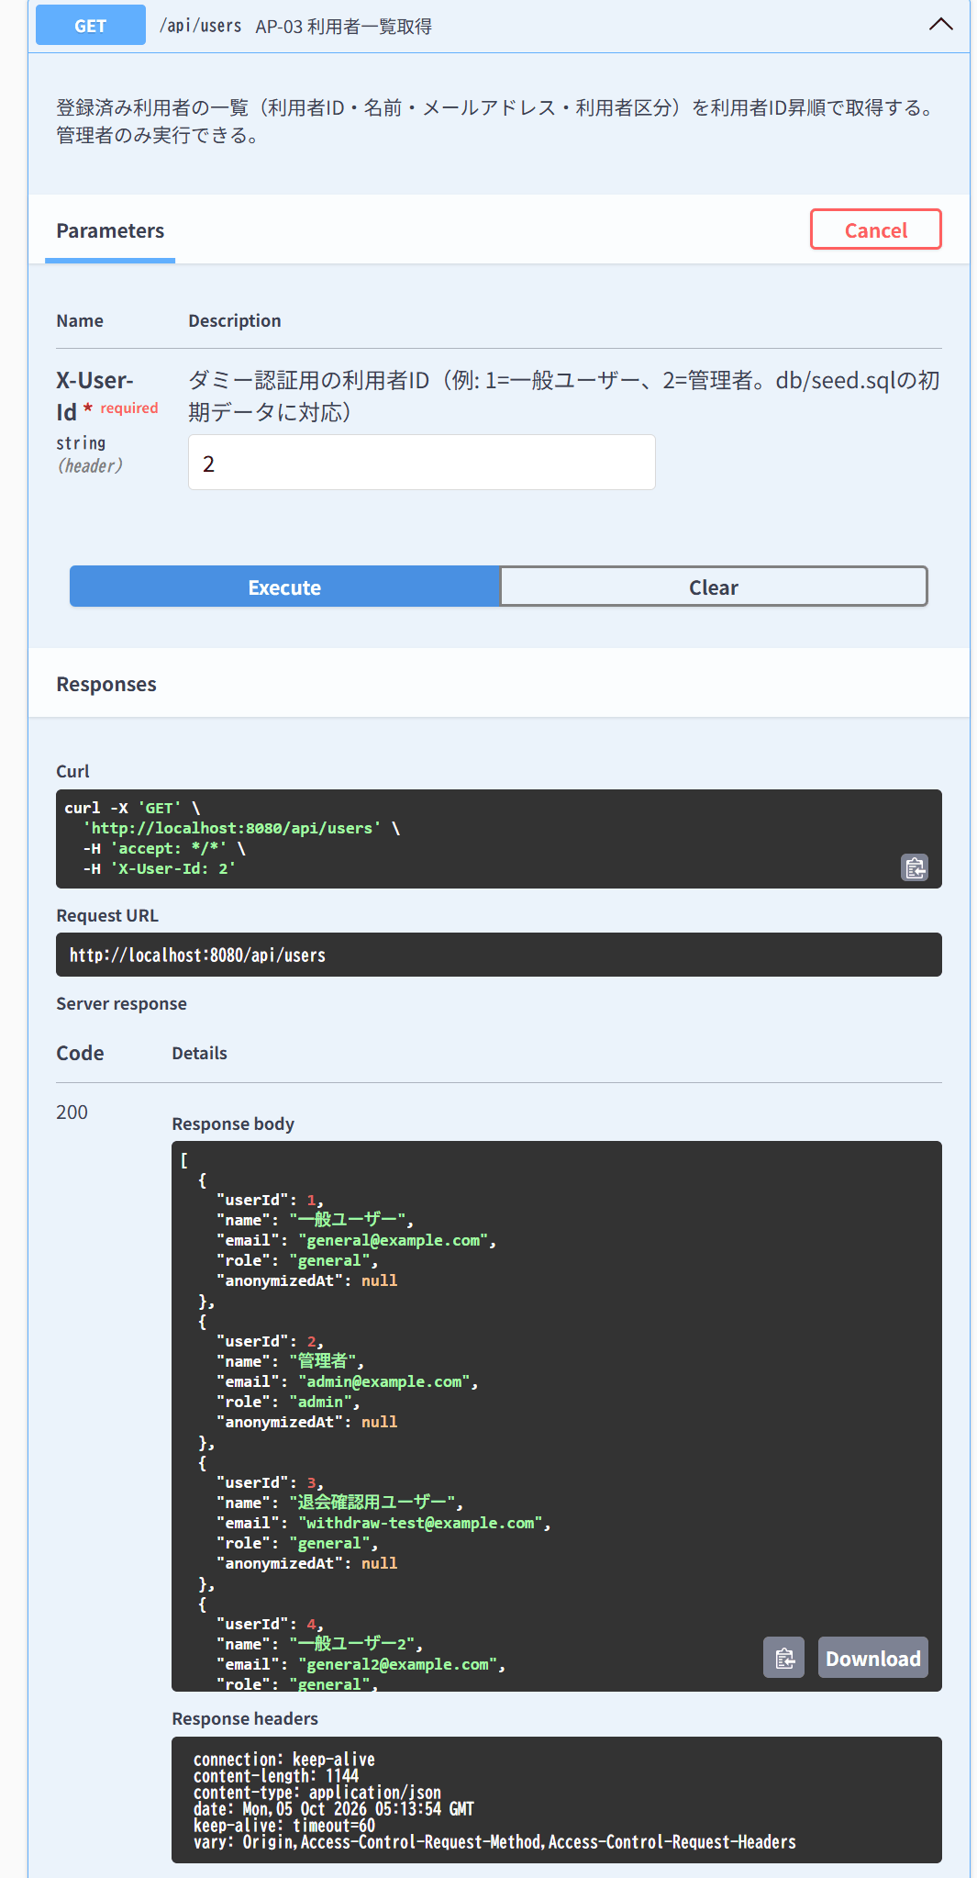

IT-AP24-01 | 操作：ヘッダなし
結果表へ戻る | 期待結果：200、pong
 | ヘッダなしで GET /api/ping → 200 pong（IT-CMN-04の3回目と同じ実行）

IT-AP25-03 | 操作：登録済みのメールアドレス
結果表へ戻る | 期待結果：400「このメールアドレスは既に登録されています」
 | X-User-Id: 2、登録済みの admin@example.com で POST /api/admins → 400
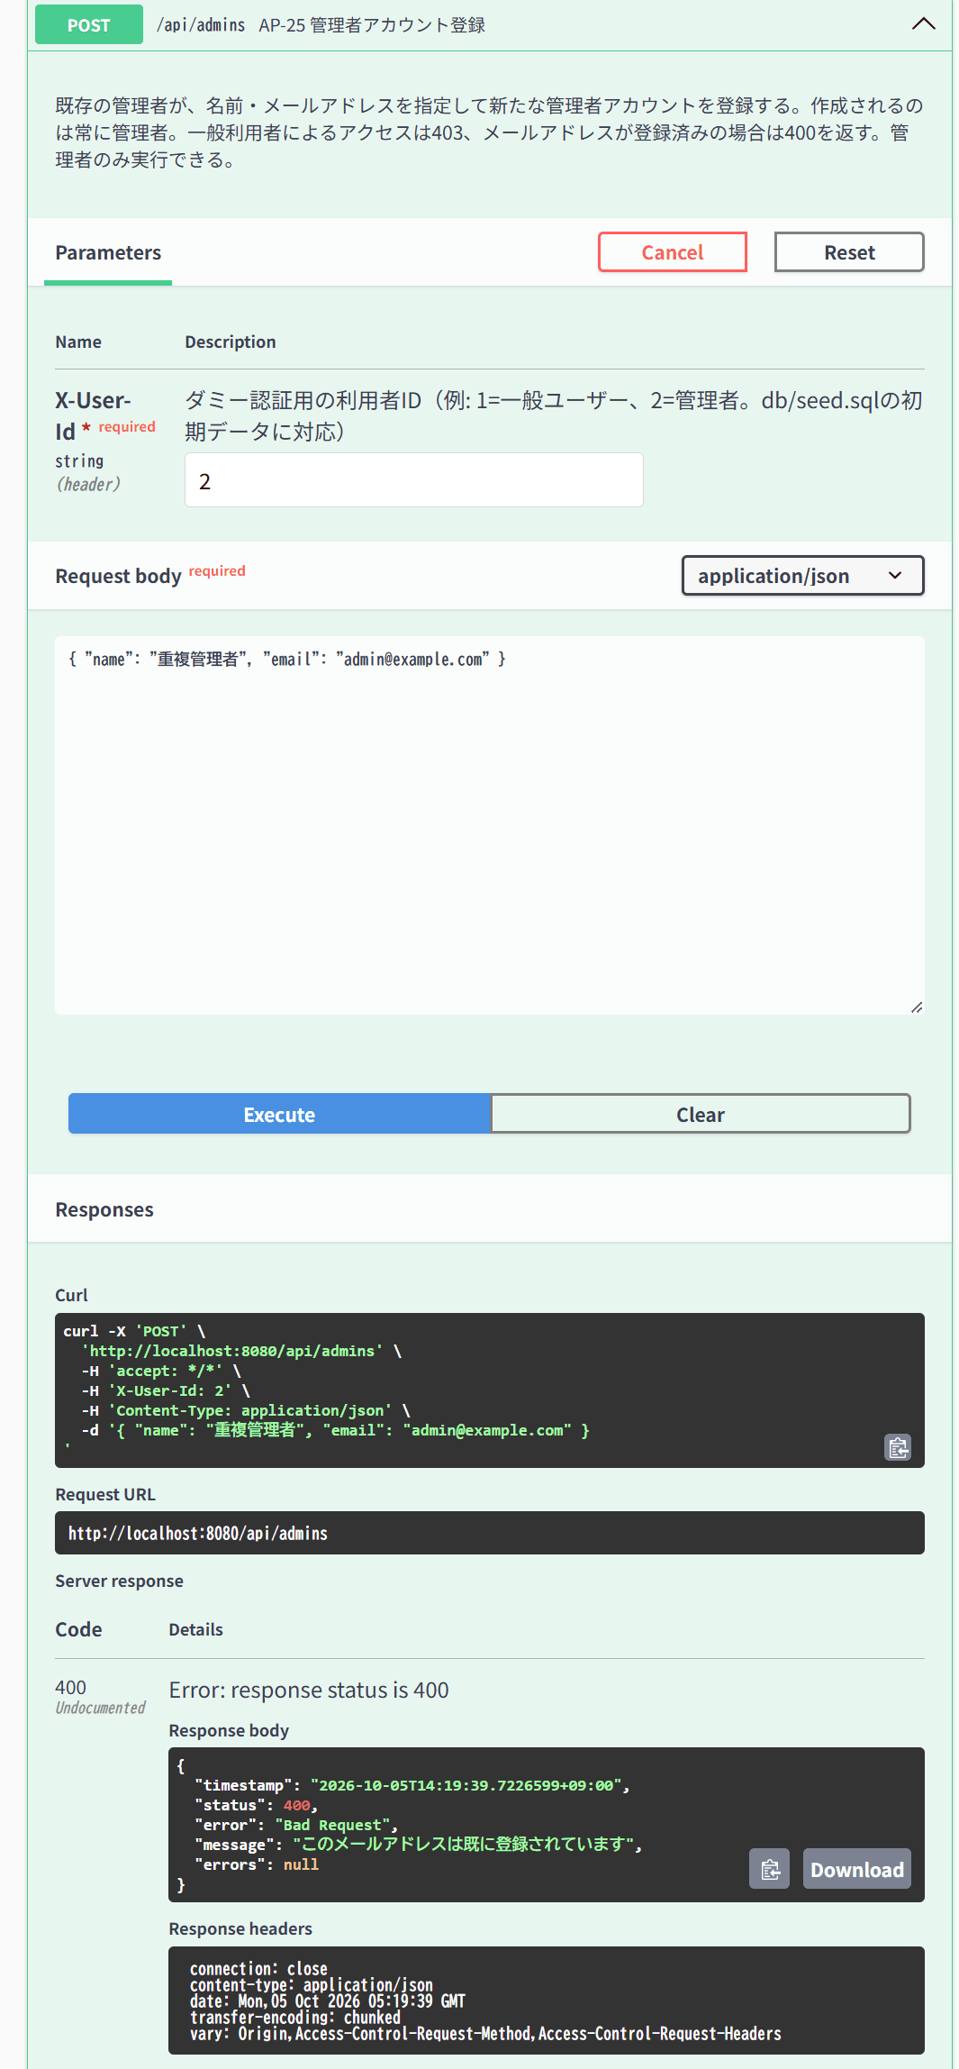

IT-AP26-02 | 操作：存在しないID
結果表へ戻る | 期待結果：404「利用者が見つかりません」（E-B-018）
 | X-User-Id: 2、id=99999 で GET /api/users/{id} → 404
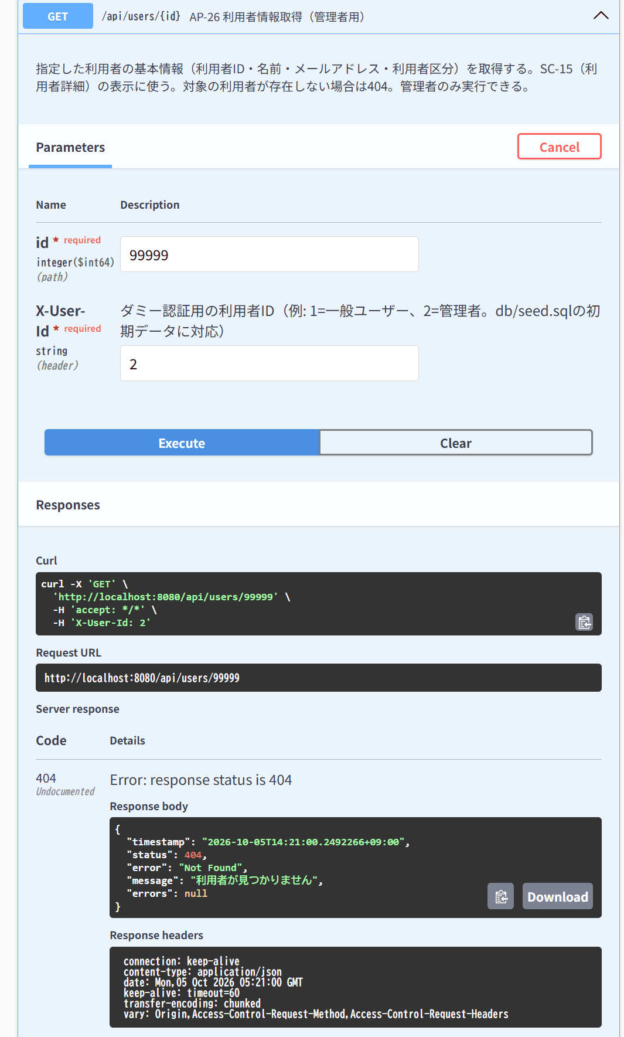

IT-AP34-08 | 操作：退会済み利用者の元のメールアドレスでAP-01
結果表へ戻る | 期待結果：401（E-A-006）
 | 準備：X-User-Id: 2 で DELETE /api/users/3 → 200（退会） | 退会前のメールアドレス withdraw-test@example.com でログイン → 401
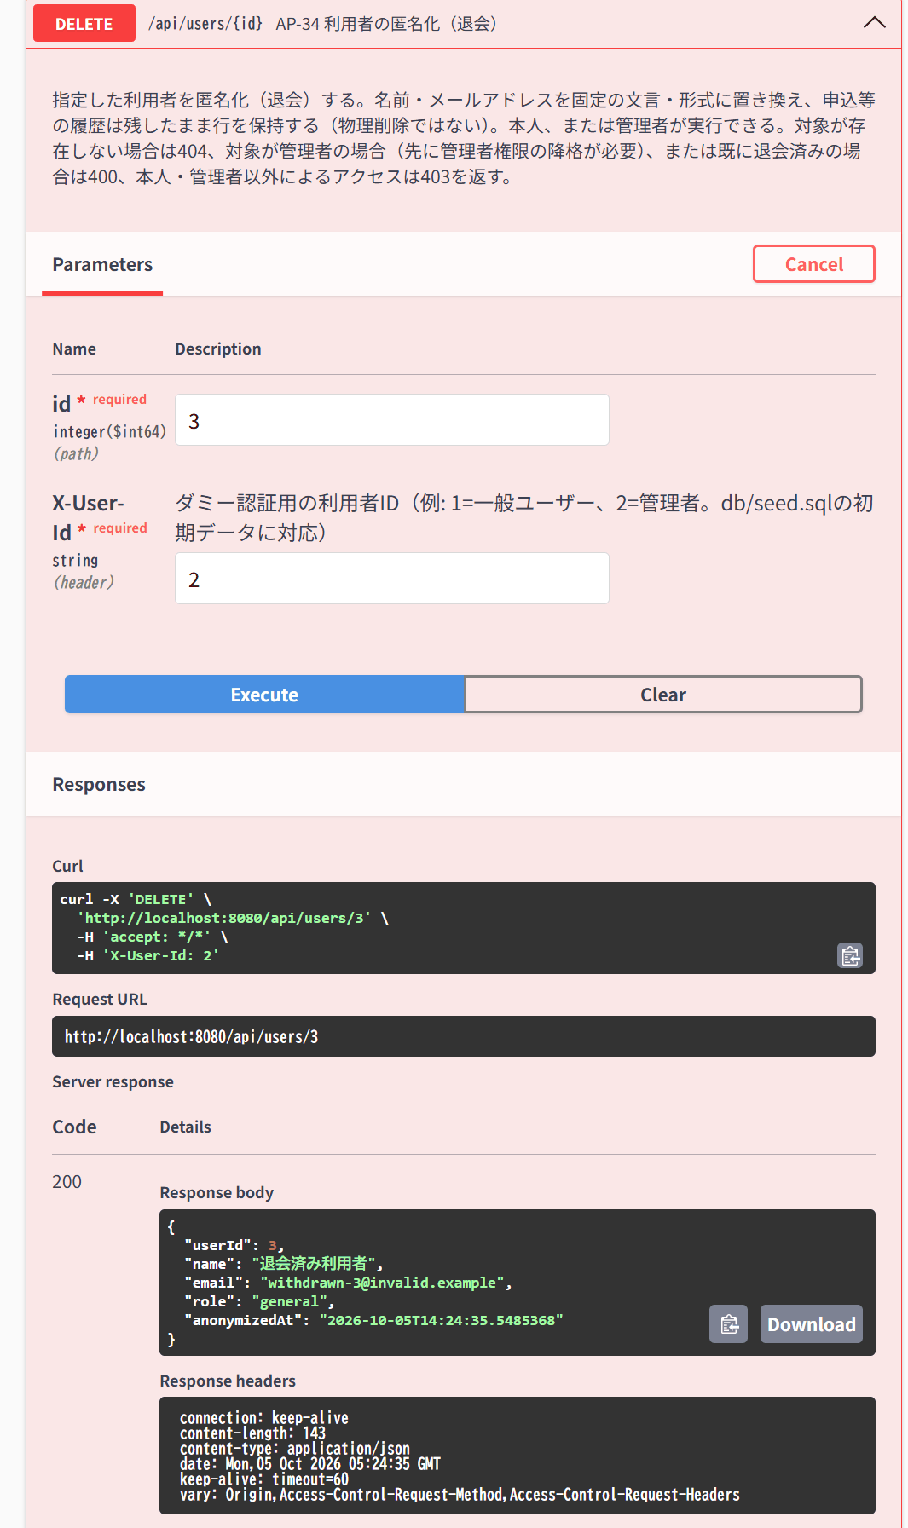
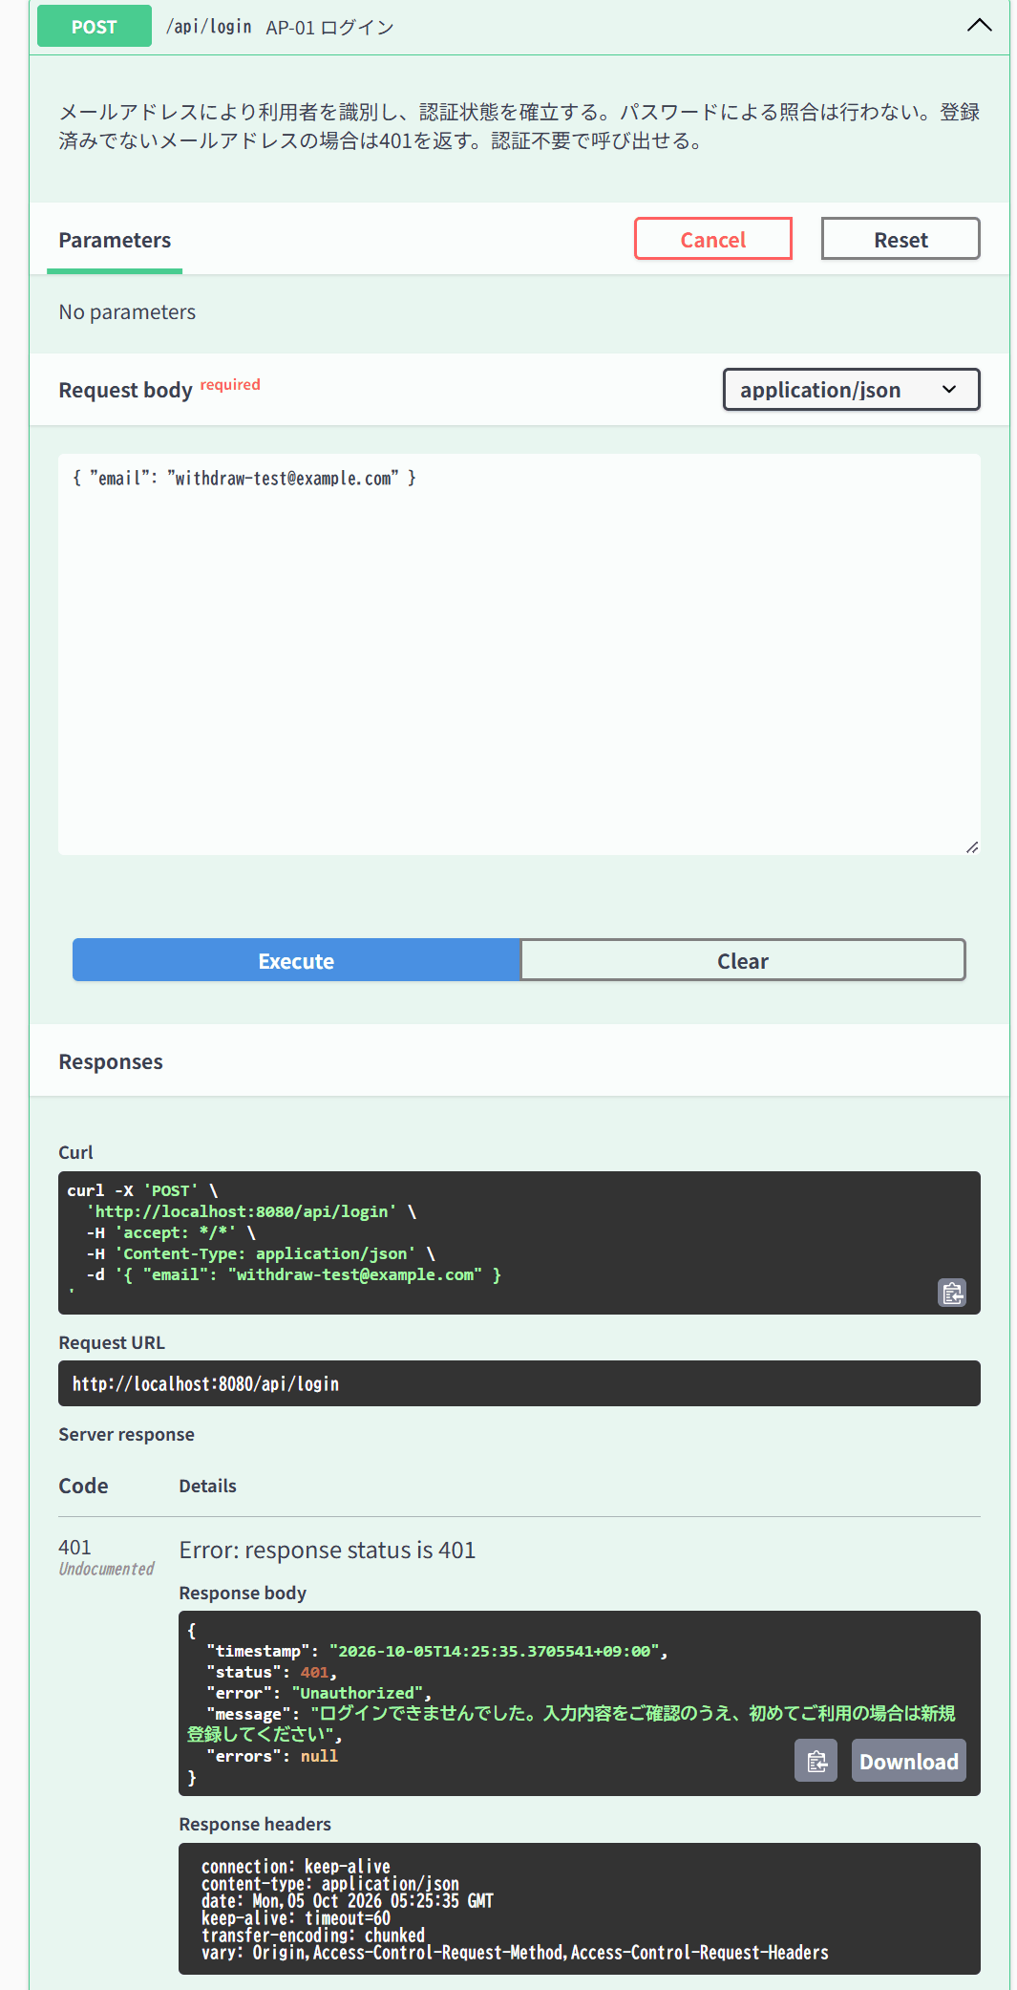

IT-AP04-03 | 操作：?status=open
結果表へ戻る | 期待結果：受付中のイベントのみ
 | X-User-Id: 1、status=open で GET /api/events → 200
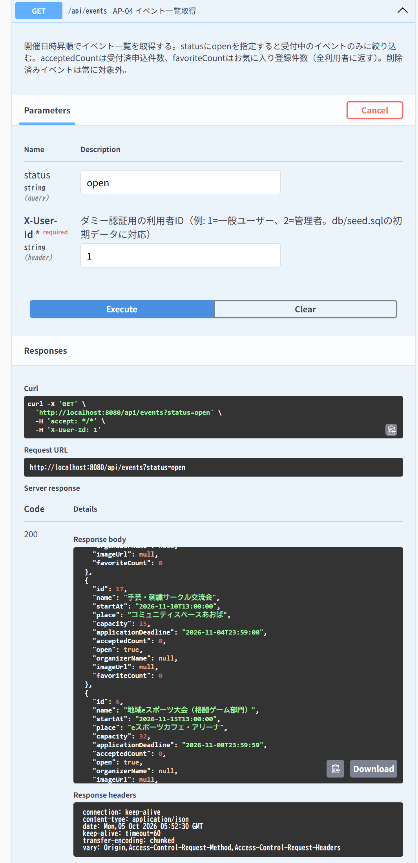

IT-AP04-04 | 操作：削除済みイベントがある状態でstatus=all・open
結果表へ戻る | 期待結果：いずれにも削除済みイベントが含まれない
 | イベント57が削除済みの状態で、status=all の GET /api/events → 200


IT-AP05-02 | 操作：存在しないID／削除済みイベント
結果表へ戻る | 期待結果：404「イベントが見つかりません」（E-B-001）
 | 存在しない id=99999 で GET /api/events/{id} → 404 | 削除済みの id=57 で GET /api/events/{id} → 404



IT-AP06-01 | 操作：管理者で呼ぶ
結果表へ戻る | 期待結果：削除済みのみ、deletedAt・複製用項目を含む
 | X-User-Id: 2 で GET /api/events/deleted → 200、削除済みのID=57のみ
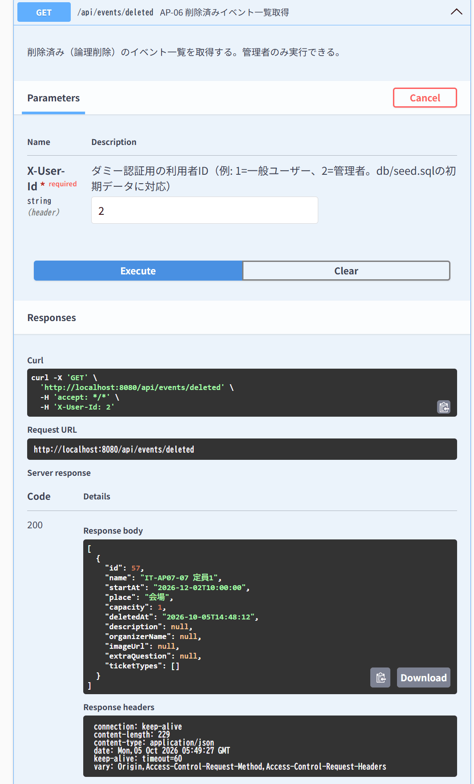

IT-AP07-05 | 操作：name・place空、startAt過去日時
結果表へ戻る | 期待結果：400、errorsにname・place・startAtがすべて含まれる
 | name・place空、startAt過去で POST /api/events → 400
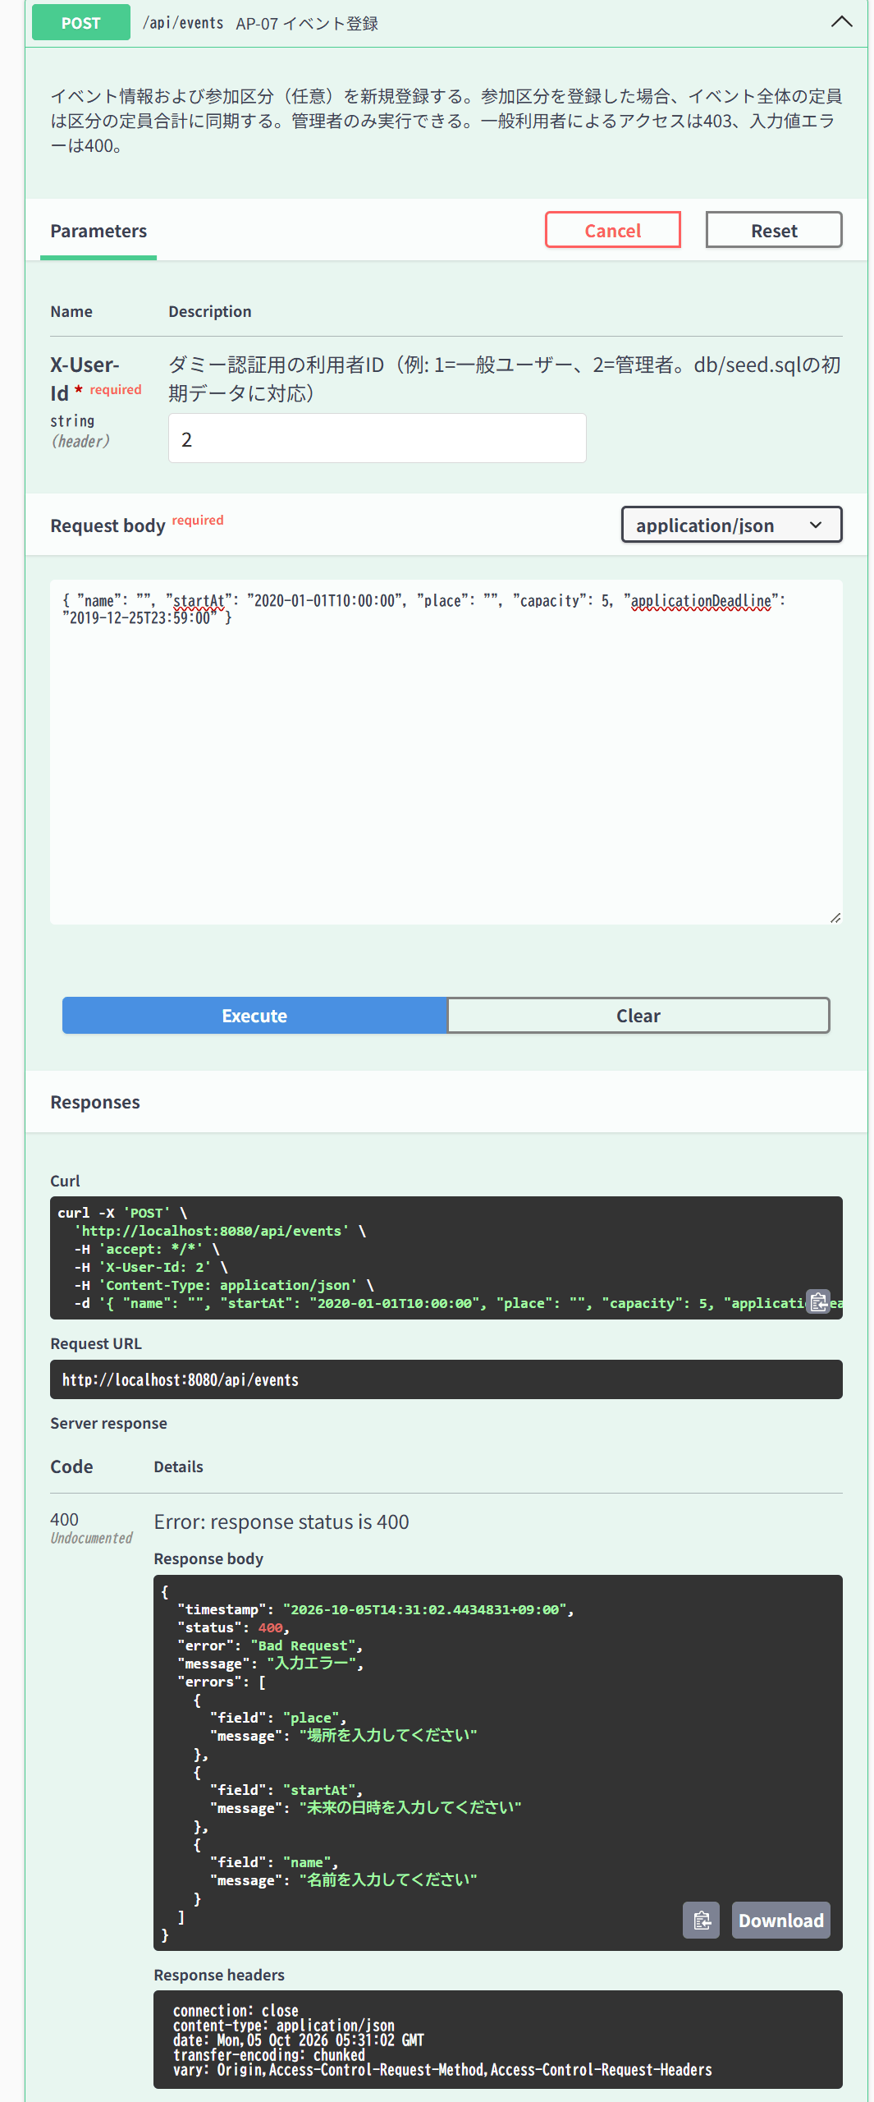

IT-AP07-06 | 操作：applicationDeadline＝startAt
結果表へ戻る | 期待結果：400（E-V-021）
 | 申込締切＝開催日時で POST /api/events → 201（期待は400）
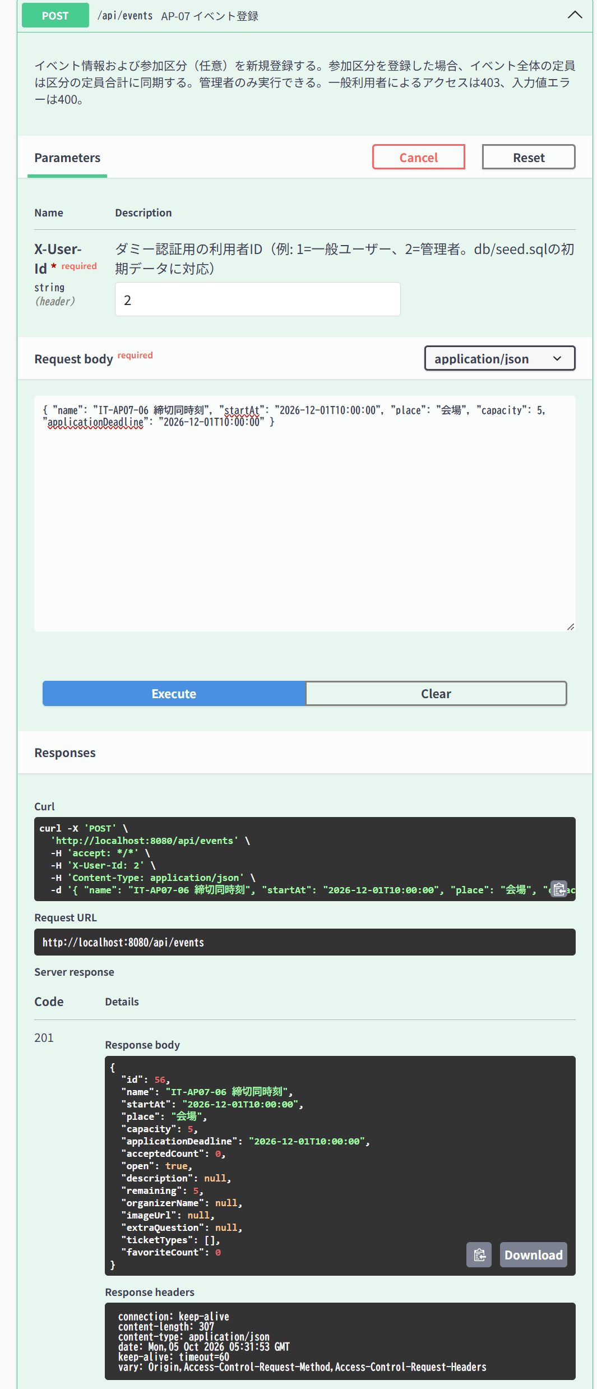

IT-AP07-07 | 操作：capacity=0／1
結果表へ戻る | 期待結果：0は400、1は201
 | capacity=0 → 400 | capacity=1 → 201
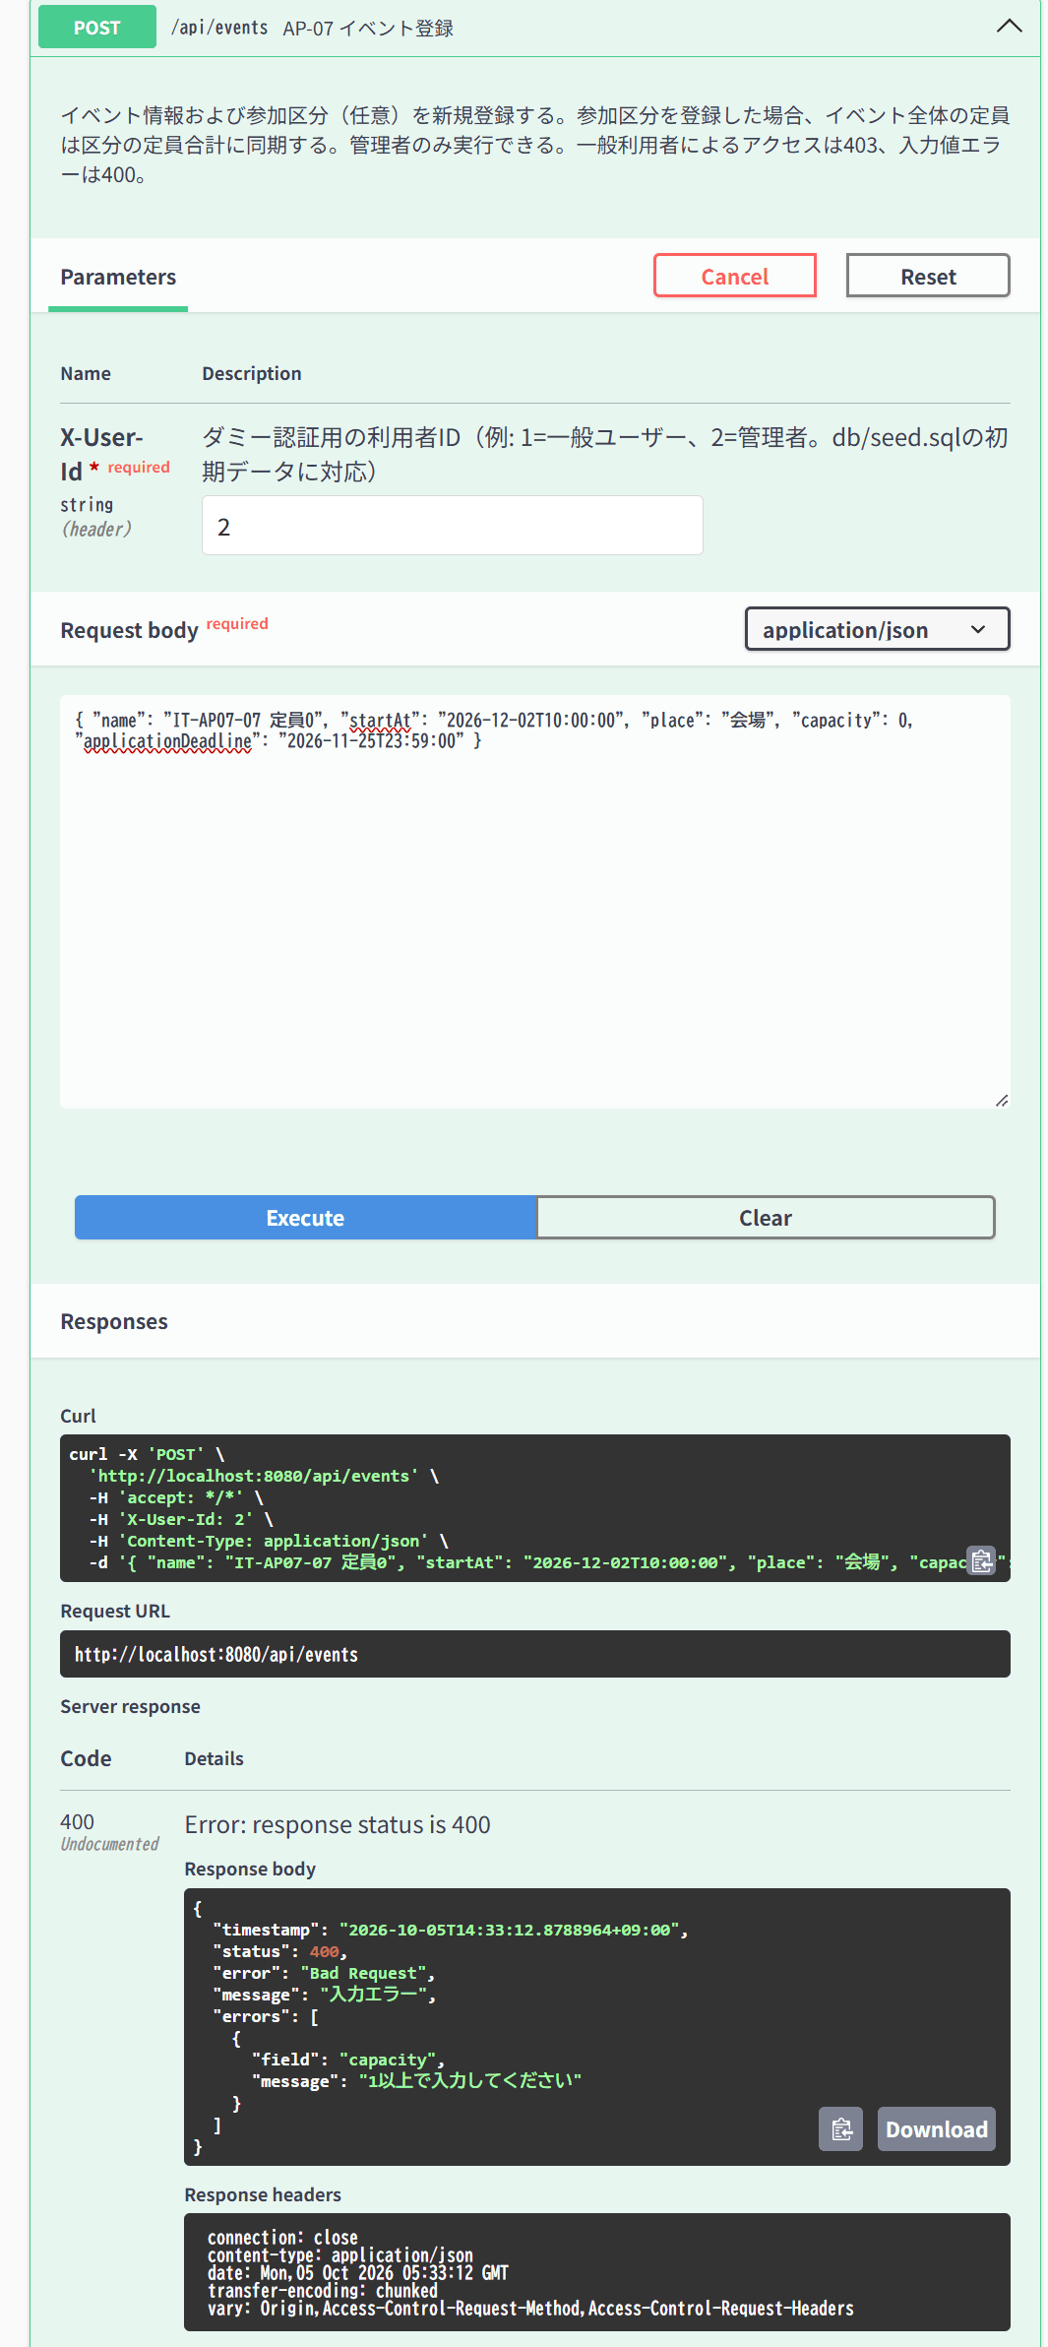
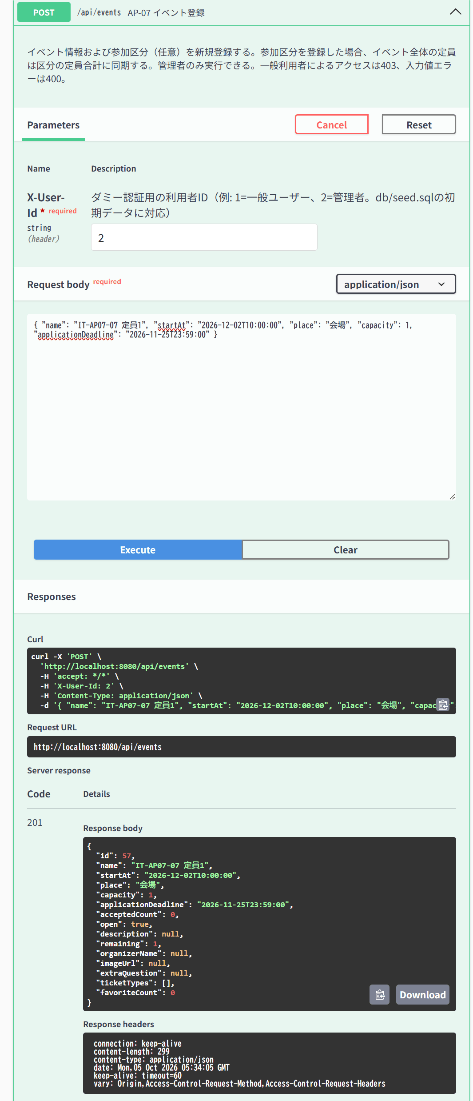

IT-AP07-08 | 操作：imageUrl=javascript:alert(1)
結果表へ戻る | 期待結果：400
 | imageUrl=javascript:alert(1) → 400


IT-AP07-09 | 操作：ticketTypesに同名の区分2件
結果表へ戻る | 期待結果：400「区分名が重複しています」（E-B-008）
 | 同名の区分2件で POST /api/events → 400
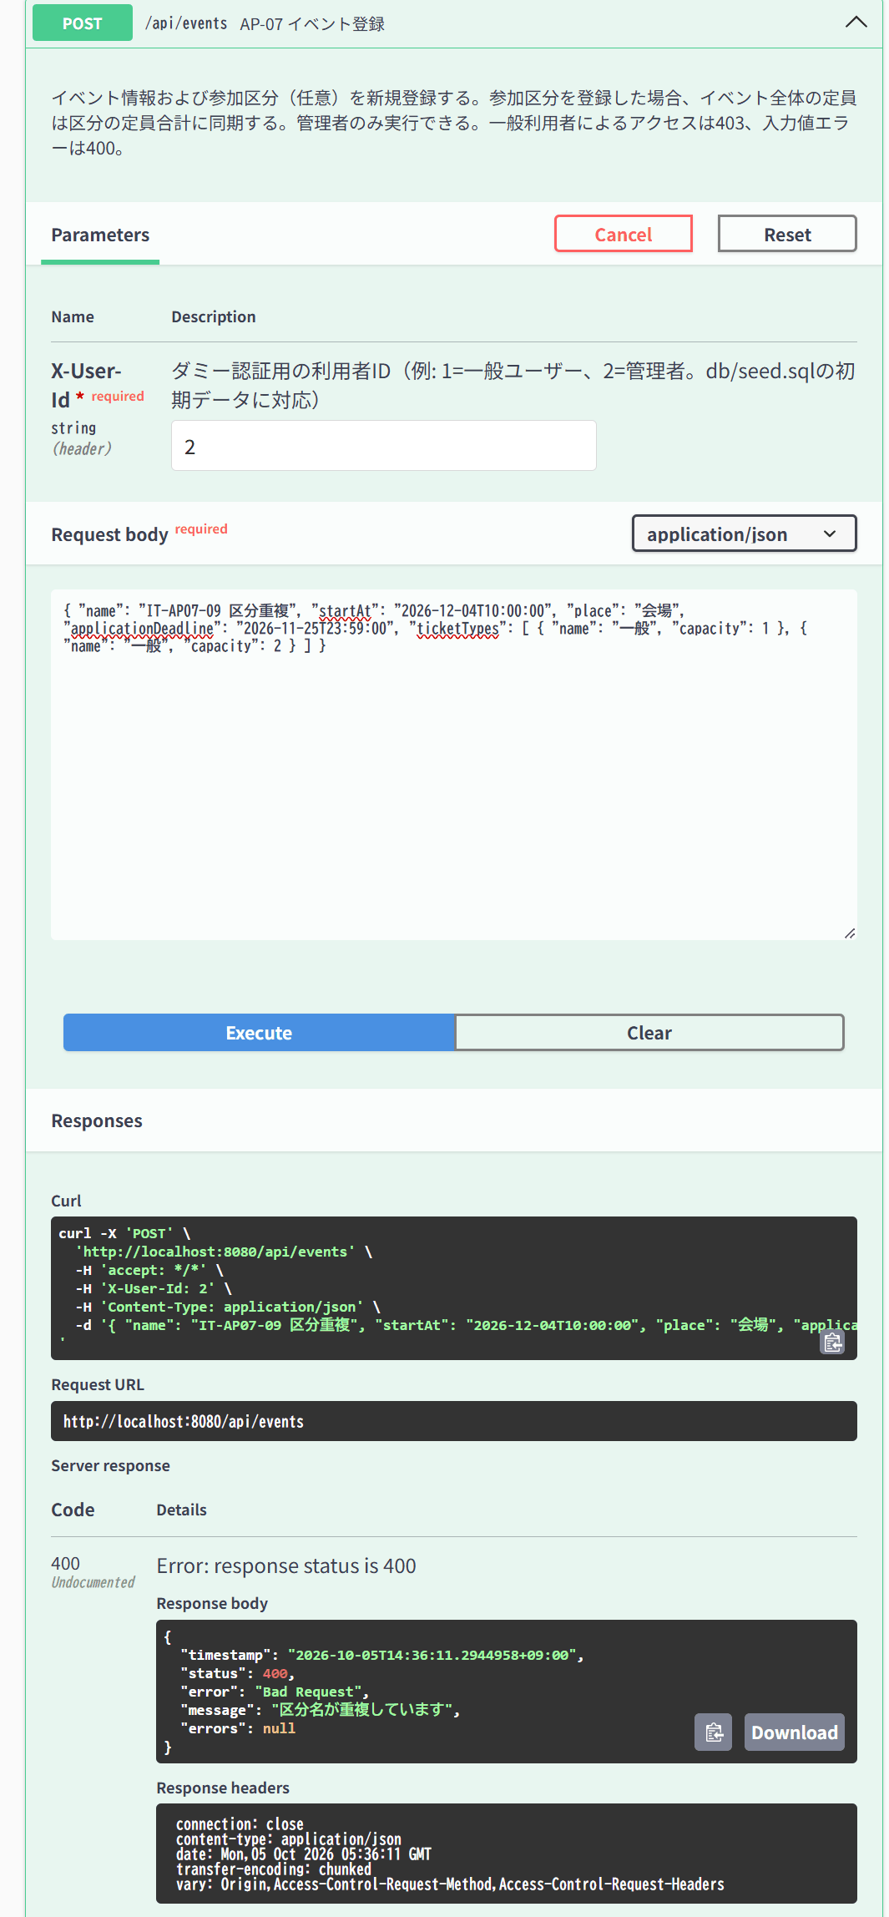

IT-AP08-01 | 操作：ticketTypes未指定で名称だけ変更
結果表へ戻る | 期待結果：200、既存区分は維持
 | id=59、区分を指定せず名称だけ変更 → 200、区分は維持
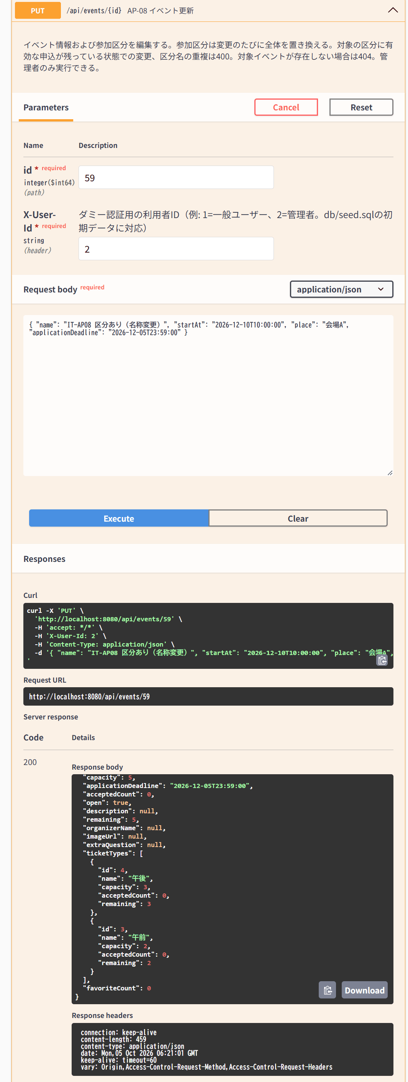

IT-AP08-02 | 操作：ticketTypes空配列＋capacity指定
結果表へ戻る | 期待結果：200、区分が全解除される
 | id=59、ticketTypes空配列＋capacity=10 → 200、区分が全解除
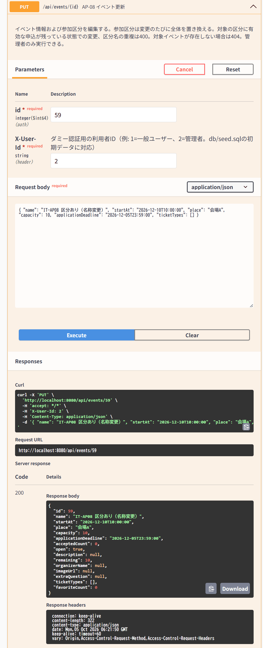

IT-AP08-03 | 操作：有効な申込がある区分を変更
結果表へ戻る | 期待結果：400（E-B-007）
 | id=60（区分「午前」に申込あり）の区分を変更 → 400
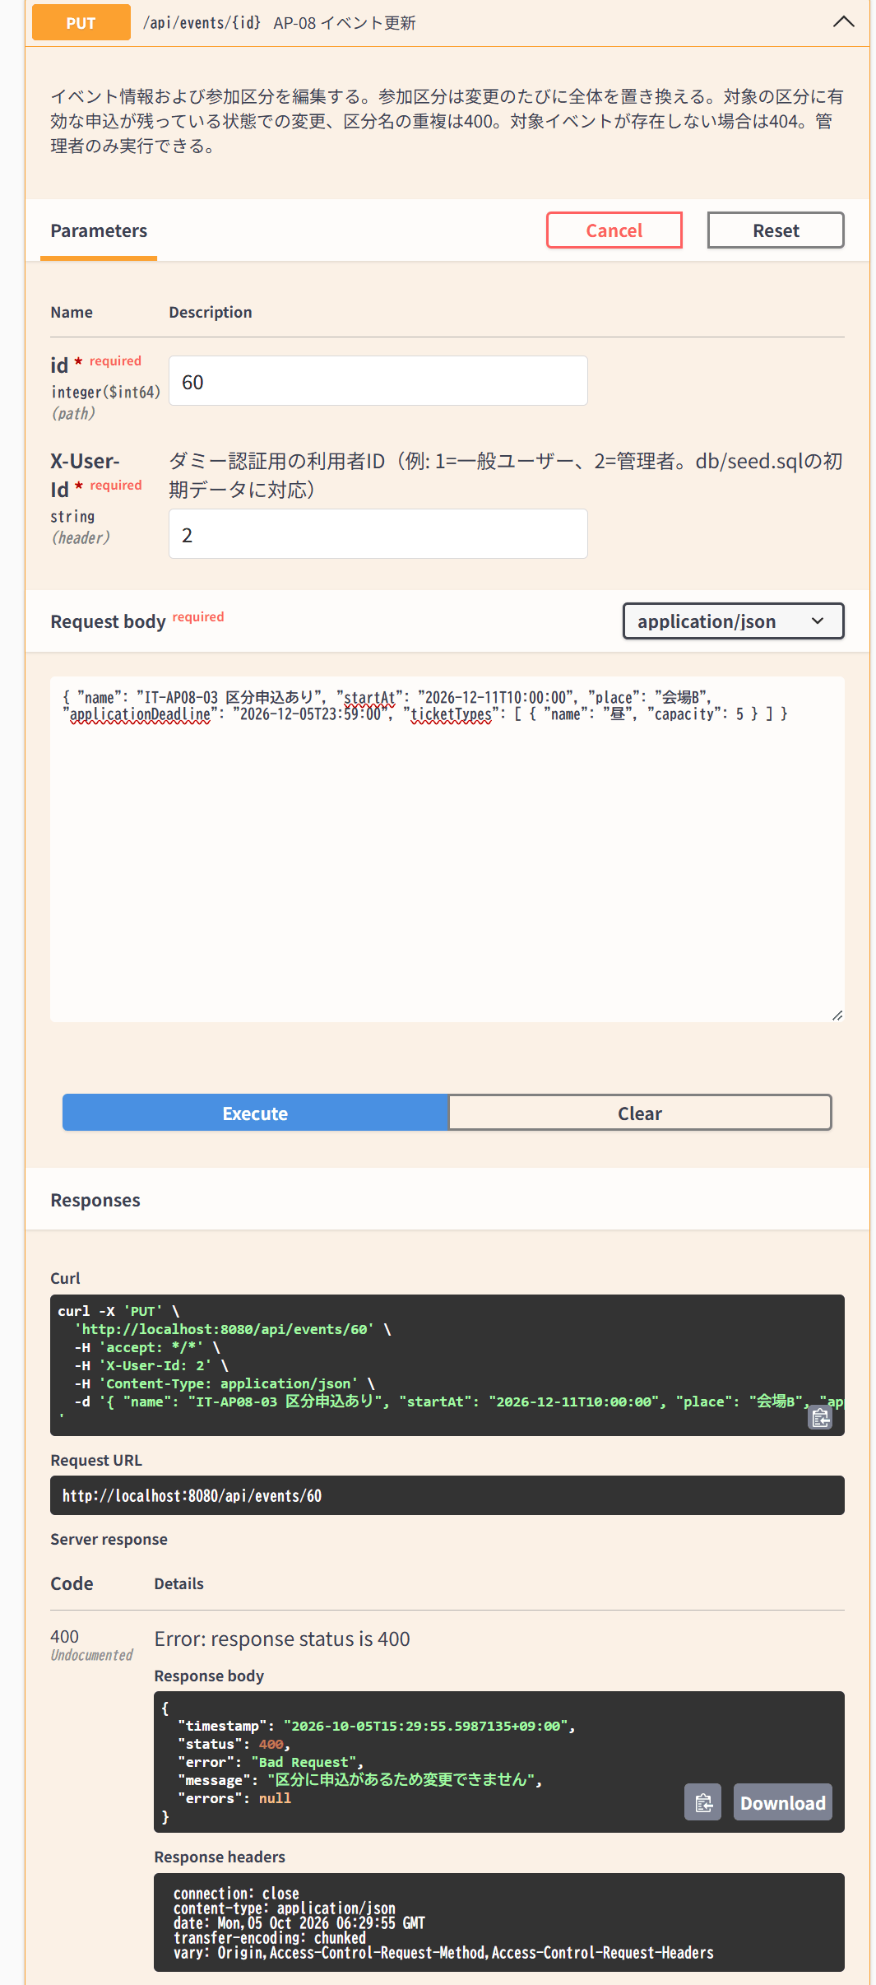

IT-AP08-04 | 操作：存在しないID
結果表へ戻る | 期待結果：404（E-B-001）
 | 存在しない id=99999 を更新 → 404
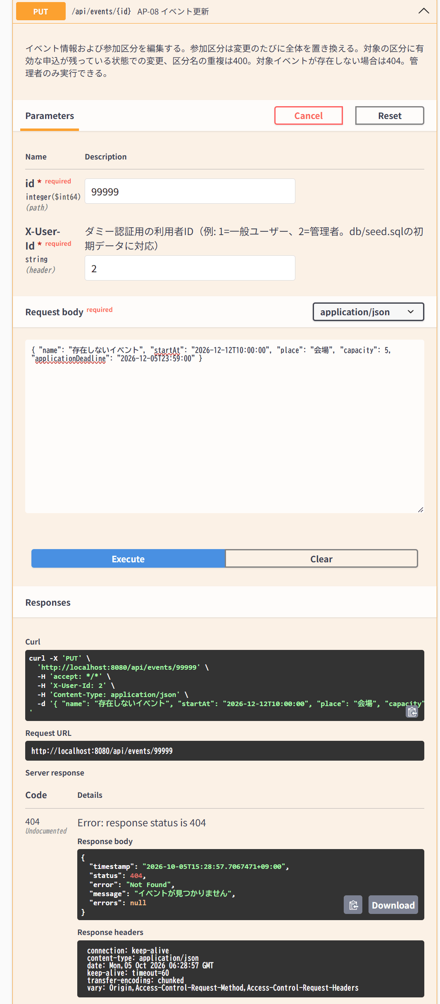

IT-AP09-01 | 操作：申込のないイベント
結果表へ戻る | 期待結果：204、以後AP-04に出ずAP-06に出る
 | 申込のないイベント id=57 を DELETE → 204
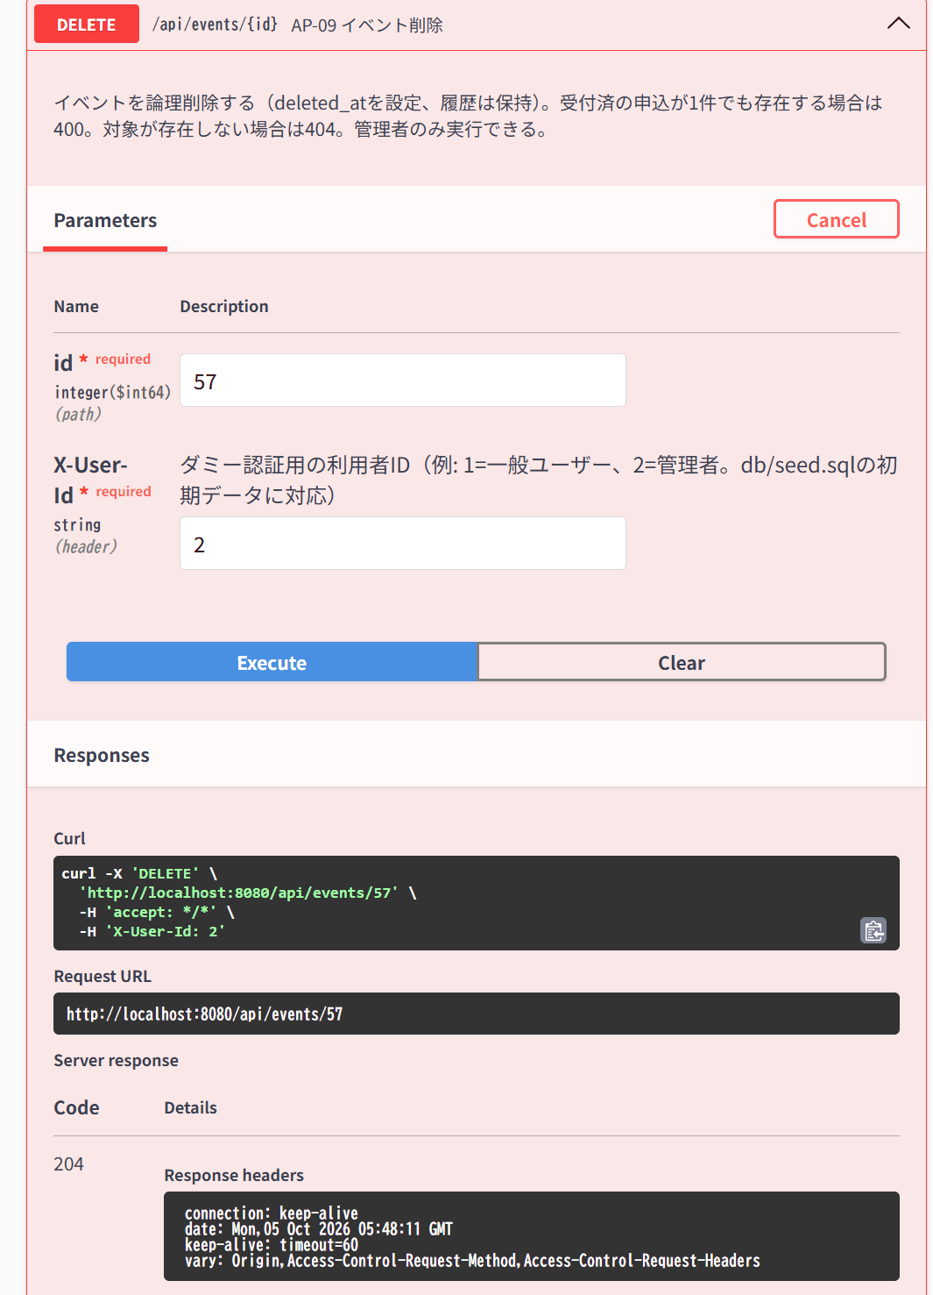

IT-AP09-02 | 操作：受付済の申込があるイベント
結果表へ戻る | 期待結果：400「申込があるため削除できません」（E-B-013）
 | 受付済の申込がある id=55 を DELETE → 400
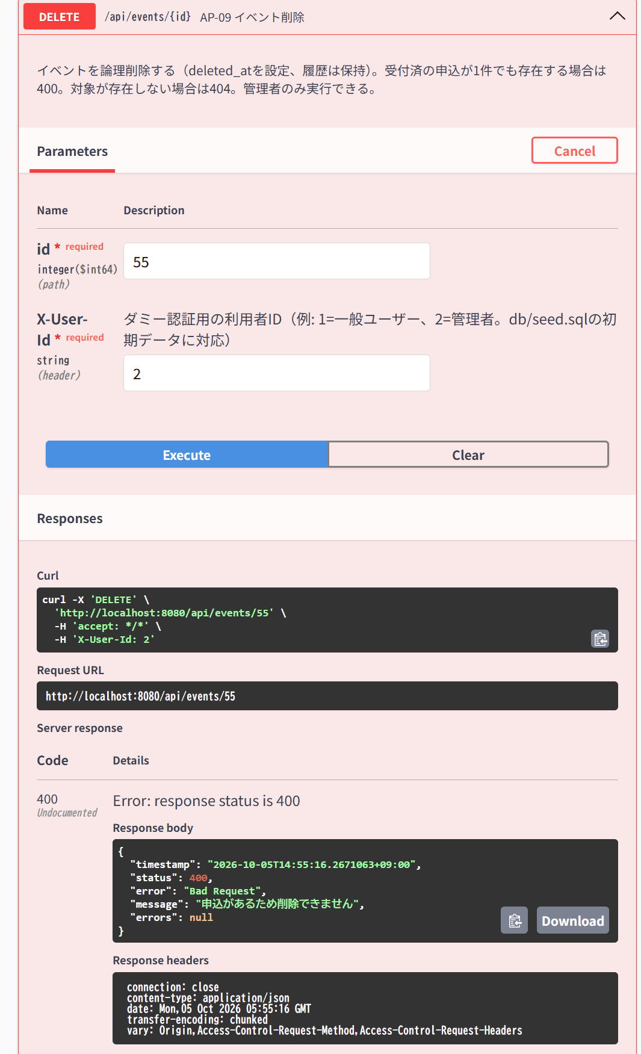

IT-AP10-01 | 操作：削除済みイベント
結果表へ戻る | 期待結果：200、AP-04に再び出る
 | 削除済みの id=57 を復元 → 200


IT-AP10-02 | 操作：削除されていないイベント
結果表へ戻る | 期待結果：404（E-B-014）
 | 削除されていない id=57 を復元 → 404


IT-AP11-01 | 操作：申込が状況混在のイベント
結果表へ戻る | 期待結果：200、全状況・申込日時昇順、extraAnswerを含む
 | X-User-Id: 2 で GET /api/events/57/attendees → 200、3件


IT-AP12-02 | 操作：管理者で申込
結果表へ戻る | 期待結果：403「管理者は申込できません」（E-A-005）
 | X-User-Id: 2（管理者）で eventId=53 に申込 → 403


IT-AP12-03 | 操作：定員到達済みのイベントに申込
結果表へ戻る | 期待結果：201、status=キャンセル待ち
 | X-User-Id: 4 で定員到達済みの eventId=57 に申込 → 201、キャンセル待ち


IT-AP12-04 | 操作：締切済み（TD-03）に申込
結果表へ戻る | 期待結果：400「申込受付は終了しました」（E-B-002）
 | X-User-Id: 1 で締切済みの eventId=54 に申込 → 400


IT-AP12-05 | 操作：同一イベントに再度申込
結果表へ戻る | 期待結果：400（E-B-003）
 | X-User-Id: 1 で申込済みの eventId=57 に再度申込 → 400


IT-AP12-06 | 操作：区分付き（TD-01）にticketTypeIdなし
結果表へ戻る | 期待結果：400（E-B-004）
 | X-User-Id: 1 で区分付きの eventId=52 に区分なしで申込 → 400


IT-AP12-07 | 操作：区分付きに他イベントの区分ID
結果表へ戻る | 期待結果：404（E-B-005）
 | X-User-Id: 1 で eventId=52 に他イベント（60）の区分ID=5 を指定 → 404


IT-AP12-08 | 操作：extraAnswer 500文字／501文字
結果表へ戻る | 期待結果：500文字は201、501文字は400
 | extraAnswer 501文字 → 400 | extraAnswer 500文字 → 201、受付済



IT-AP12-09 | 操作：eventIdなし
結果表へ戻る | 期待結果：400、errorsにeventId
 | X-User-Id: 1、eventIdなし（本文 {}）で申込 → 400


IT-AP14-02 | 操作：定員1で受付済A・キャンセル待ちBの状態でAをキャンセル
結果表へ戻る | 期待結果：Bが受付済になる
 | 受付済の申込ID=3を本人（X-User-Id: 1）がキャンセル → 204 | キャンセル後の申込者一覧：申込ID=4が受付済に繰り上がり、ID=5はキャンセル待ちのまま


IT-AP14-03 | 操作：他人の申込
結果表へ戻る | 期待結果：403（E-A-003）
 | 他人（X-User-Id: 4）が申込ID=3をキャンセル → 403


IT-AP14-04 | 操作：開催済み（TD-04）の申込／キャンセル済の申込
結果表へ戻る | 期待結果：400「取消できません」（E-B-010）
 | 開催済みイベントの申込ID=1をキャンセル → 400 | キャンセル済の申込ID=3を再度キャンセル → 400



IT-AP14-05 | 操作：存在しないID
結果表へ戻る | 期待結果：404（E-B-009）
 | 存在しない申込ID=99999をキャンセル → 404


IT-AP15-01 | 操作：受付済の申込
結果表へ戻る | 期待結果：200、checkedInAtあり
 | 受付済の申込ID=4をチェックイン → 200、checkedInAtあり


IT-AP15-02 | 操作：チェックイン済みに再実行
結果表へ戻る | 期待結果：200、checkedInAtが新しい時刻に更新
 | 1回目：checkedInAt=15:52:03 | 再実行：checkedInAt=15:54:14 に更新


IT-AP15-03 | 操作：キャンセル待ちの申込
結果表へ戻る | 期待結果：400（E-B-012）
 | キャンセル待ちの申込ID=5をチェックイン → 400


IT-AP16-01 | 操作：未登録のイベント
結果表へ戻る | 期待結果：201
 | X-User-Id: 1、未登録の eventId=53 をお気に入り登録 → 201


IT-AP16-02 | 操作：登録済みのイベントに再度
結果表へ戻る | 期待結果：200、件数は増えない
 | 登録済みの eventId=53 を再度登録 → 200


IT-AP16-03 | 操作：存在しないイベント
結果表へ戻る | 期待結果：404（E-B-001）
 | 存在しない eventId=99999 を登録 → 404


IT-AP17-01 | 操作：登録済み／未登録のイベント
結果表へ戻る | 期待結果：いずれも204
 | 登録済みの eventId=53 を解除 → 204 | 未登録の eventId=52 を解除 → 204



IT-AP18-01 | 操作：削除済みイベントを含む登録
結果表へ戻る | 期待結果：削除済みイベントも含めて登録日時降順で返る
 | X-User-Id: 1 で GET /api/my/favorites → 200、削除済みイベントを含む2件


IT-AP19-01 | 操作：返信・論理削除済みを含むイベント
結果表へ戻る | 期待結果：フラットな配列、投稿日時昇順、parentCommentId・deleted・mineが正しい
 | X-User-Id: 1 で GET /api/events/53/comments → 200、3件


IT-AP20-01 | 操作：body 500文字
結果表へ戻る | 期待結果：201
 | X-User-Id: 1、イベント53に本文500文字で投稿 → 201


IT-AP20-02 | 操作：body 501文字／空白のみ
結果表へ戻る | 期待結果：400
 | 本文501文字 → 400 | 本文が空白のみ → 400



IT-AP20-03 | 操作：別イベントのコメントをparentCommentIdに指定
結果表へ戻る | 期待結果：404（E-B-016）
 | イベント53への投稿で、返信先に別イベント（52）のコメントID=4を指定 → 404


IT-AP20-04 | 操作：受付終了（TD-03）のイベントに投稿
結果表へ戻る | 期待結果：201（受付期間を問わない）
 | 受付終了のイベント54に投稿 → 201


IT-AP21-01 | 操作：返信なしの自分のコメント
結果表へ戻る | 期待結果：204、AP-19から消える
 | 返信のない自分のコメントID=3を削除 → 204


IT-AP21-02 | 操作：返信ありのコメント
結果表へ戻る | 期待結果：204、AP-19に残りdeleted=true
 | 返信のある自分のコメントID=1を削除 → 204


IT-AP21-03 | 操作：他人のコメントを一般利用者が削除
結果表へ戻る | 期待結果：403「削除できません」（E-A-004）
 | 一般利用者（X-User-Id: 1）が他人（利用者4）のコメントID=2を削除 → 403


IT-AP22-01 | 操作：?format=json
結果表へ戻る | 期待結果：200、eventId・acceptedCount・fillRateを含む。削除済みイベントを含まない
 | X-User-Id: 2、format=json で GET /api/reports/applications → 200


IT-AP22-02 | 操作：?format=json&sort=accepted_desc
結果表へ戻る | 期待結果：受付済数の多い順
 | format=json、sort=accepted_desc → 200、受付済数の多い順


IT-AP22-03 | 操作：?format=csv
結果表へ戻る | 期待結果：Content-Type text/csv;charset=UTF-8、BOM付き、ヘッダ行が仕様どおり
 | format=csv → 200、content-type: text/csv;charset=UTF-8

